75
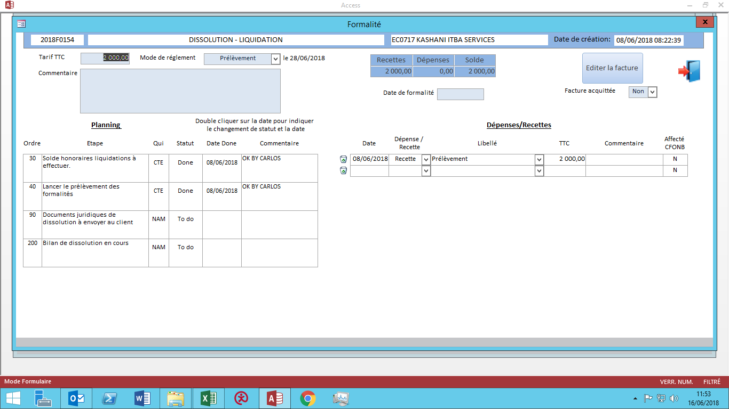

36
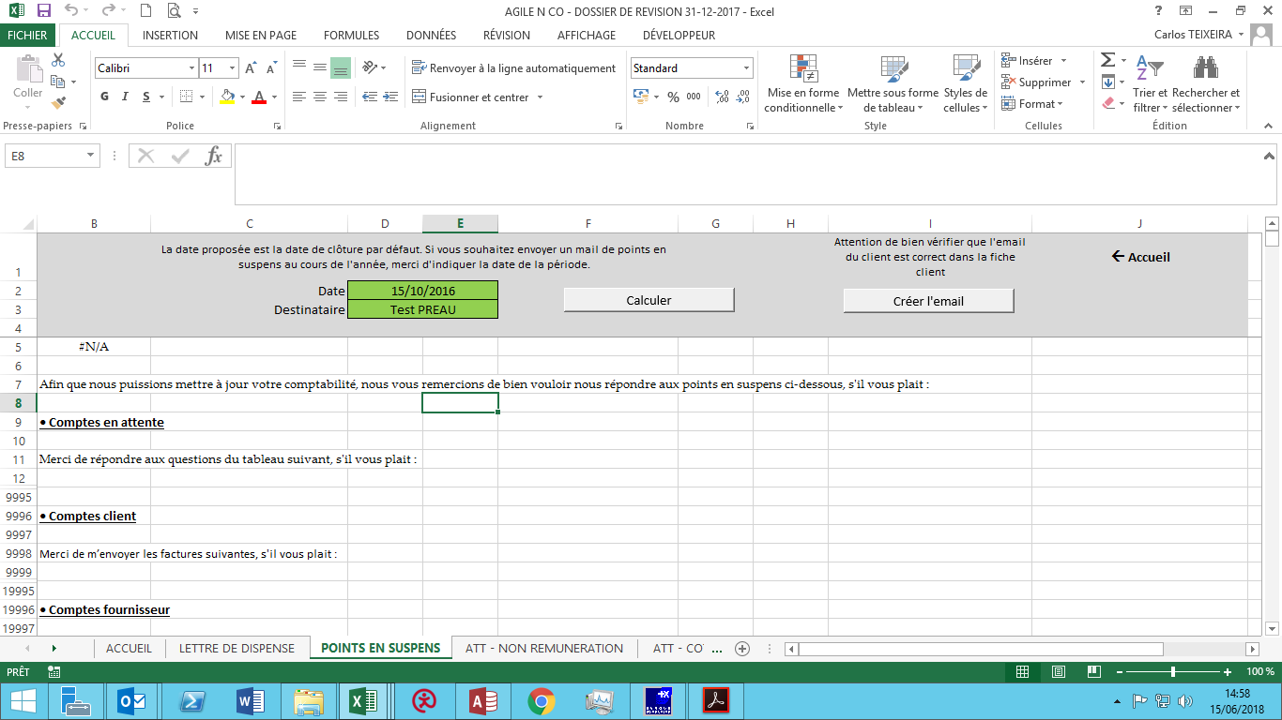
Points en suspens

24
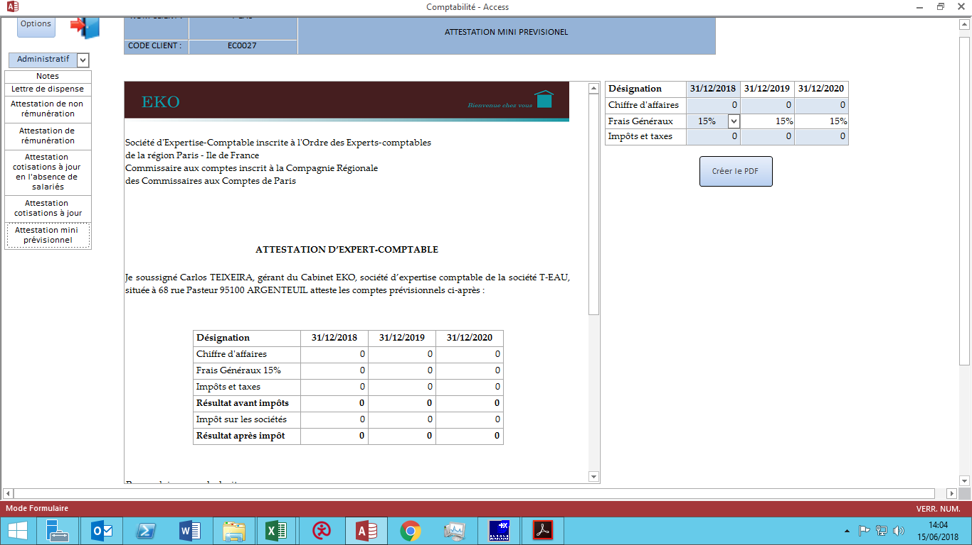
Attestation mini prévisionnel

23
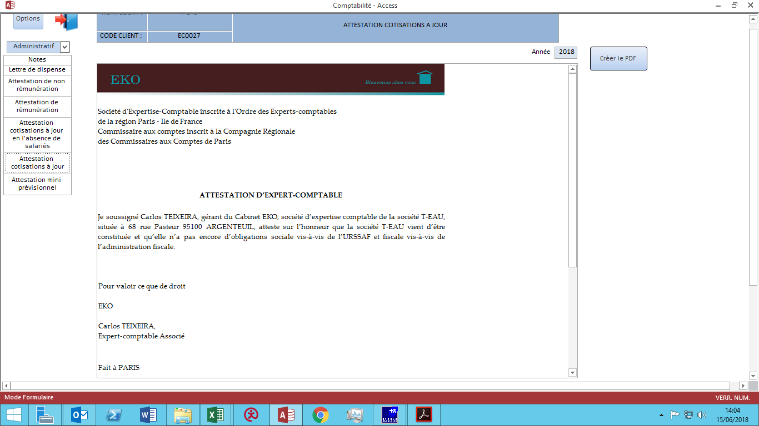
Attestation de cotisations à jour

22

Attestation de cotisations sans salarié

21
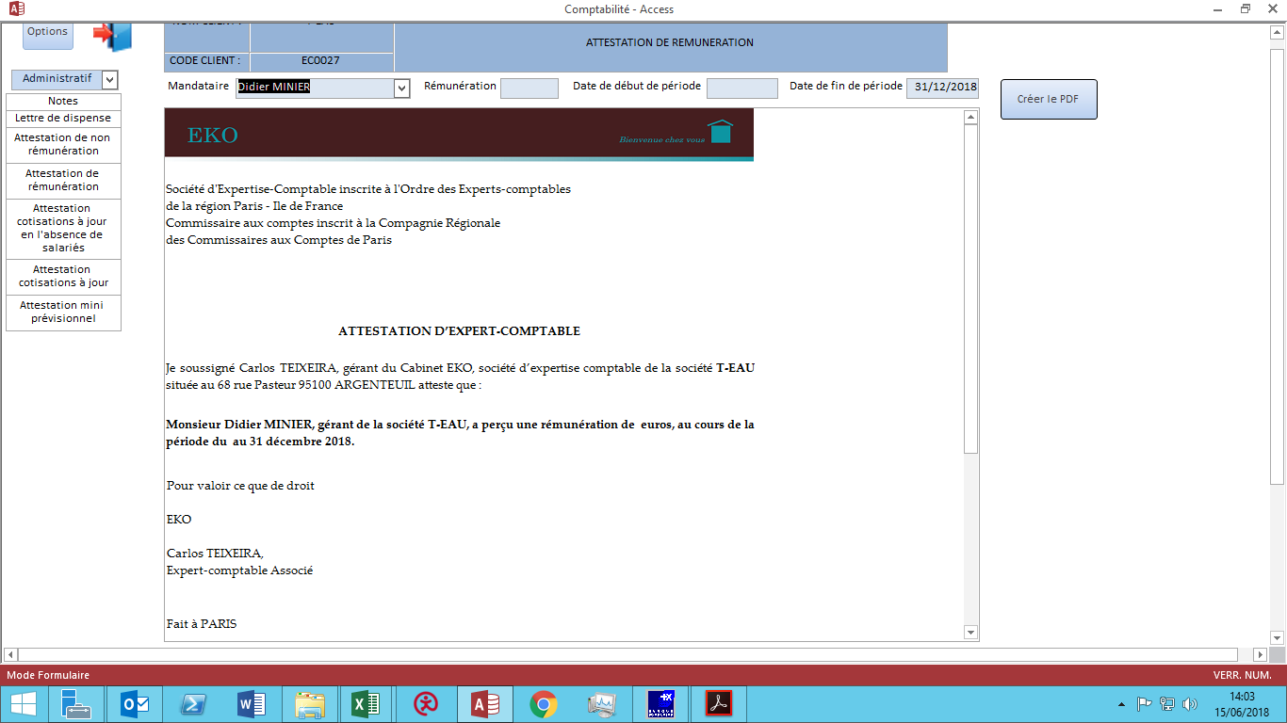
Attestation de rémunération

20
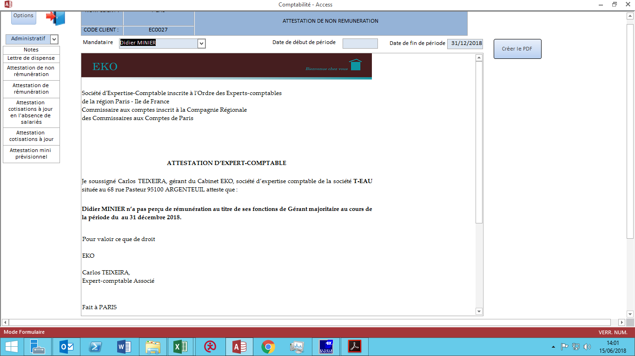
attestation de non rémunération

19
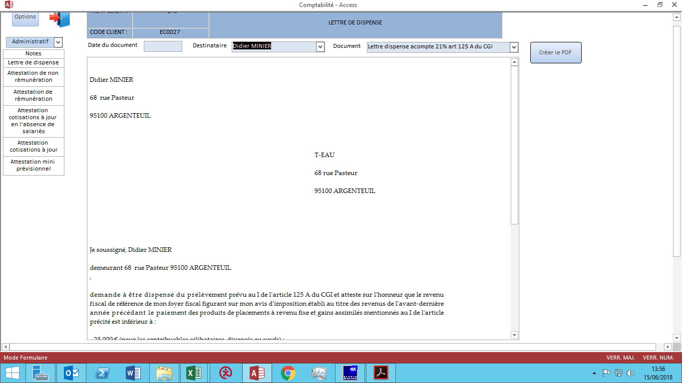
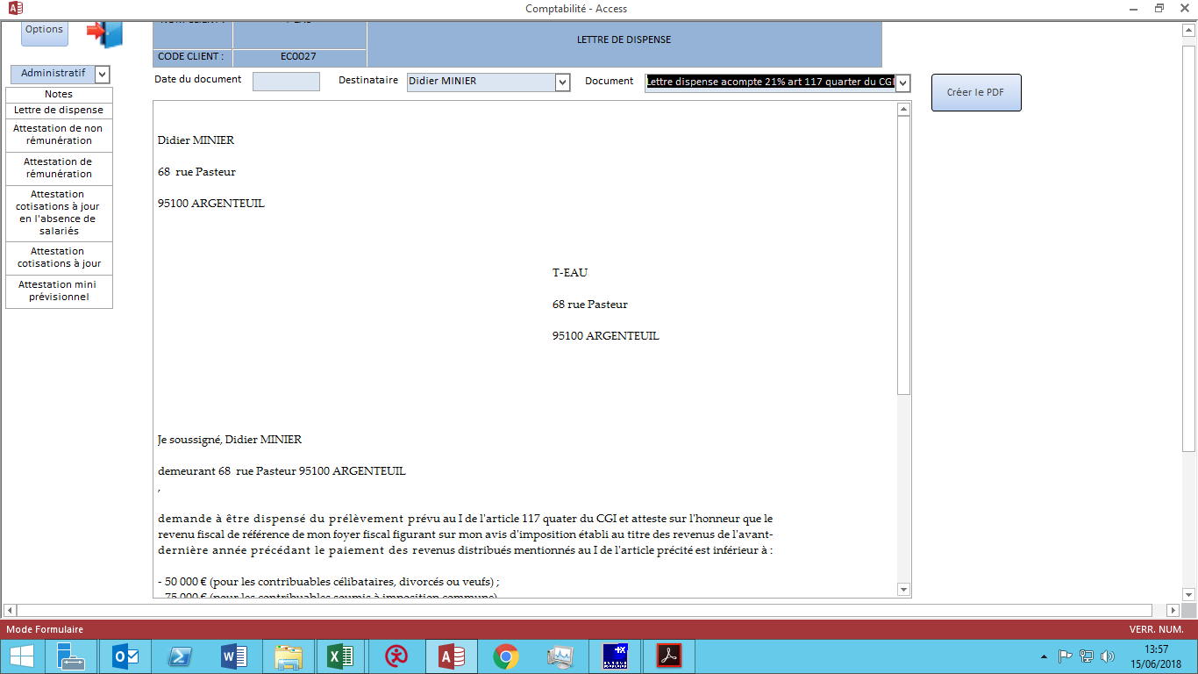
Lettre de dispense (deux modèles) | A défiler jusqu'en bas

8
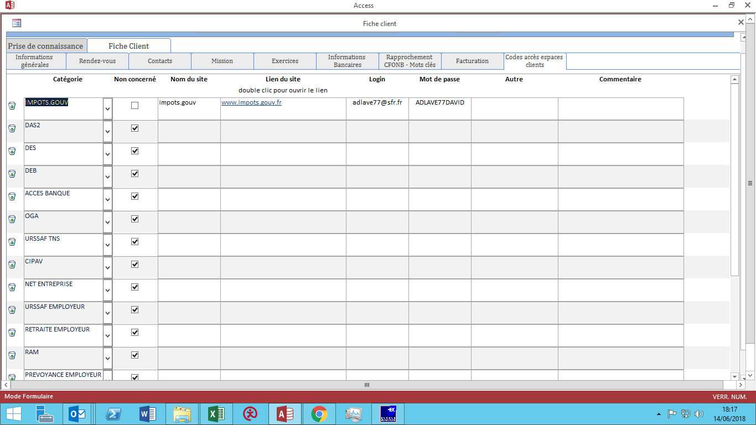
le collaborateur est averti sur le DASHBOARD qu'une mission lui est affectée. | A défiler jusqu'en bas

le collaborateur comptable remplit toutes les informations manquantes sur la fiche prospect qui est devenue une fiche client.
tant qu'il ne remplit pas, il est relancé par le DASHBOARD (tous les X jours? Durée paramétrable?)

le collaborateur devra cliquer sur un bouton confirmation pour indiquer qu'il a pris connaissances du dossier et des points d'audit.

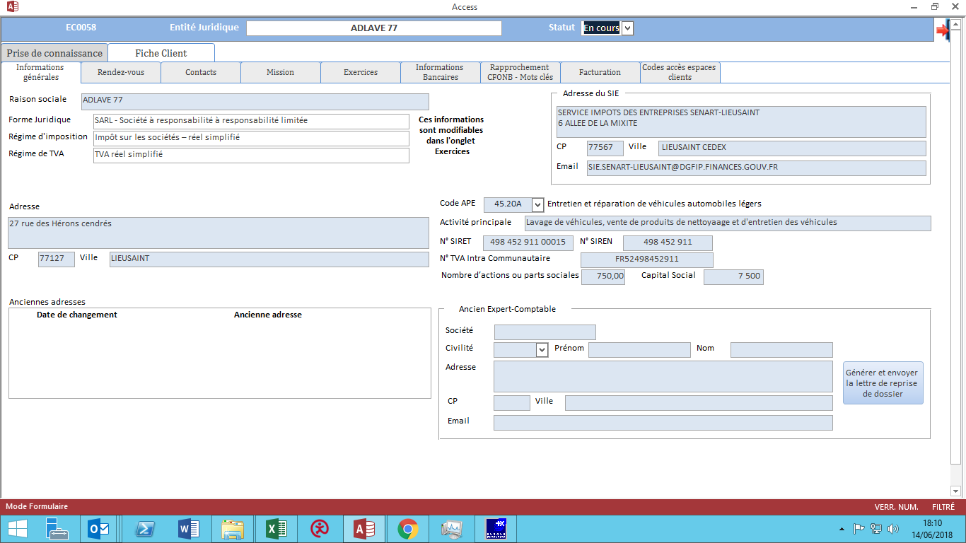

Il remplit au mieux la fiche client
attention la fiche contact ci-dessous sera modifiée :
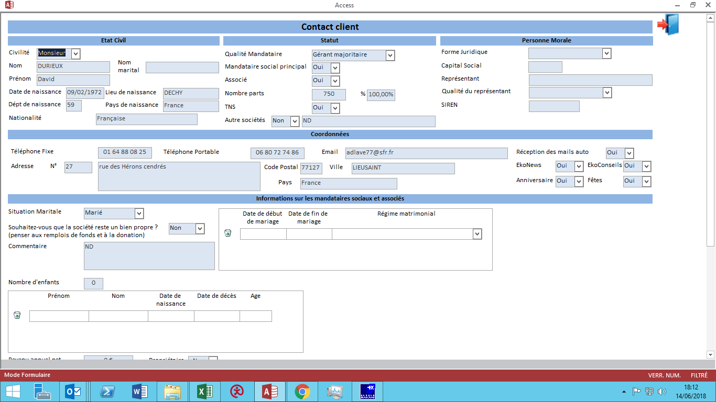

pour info. La présentation n'est pas forcément celle-ci.
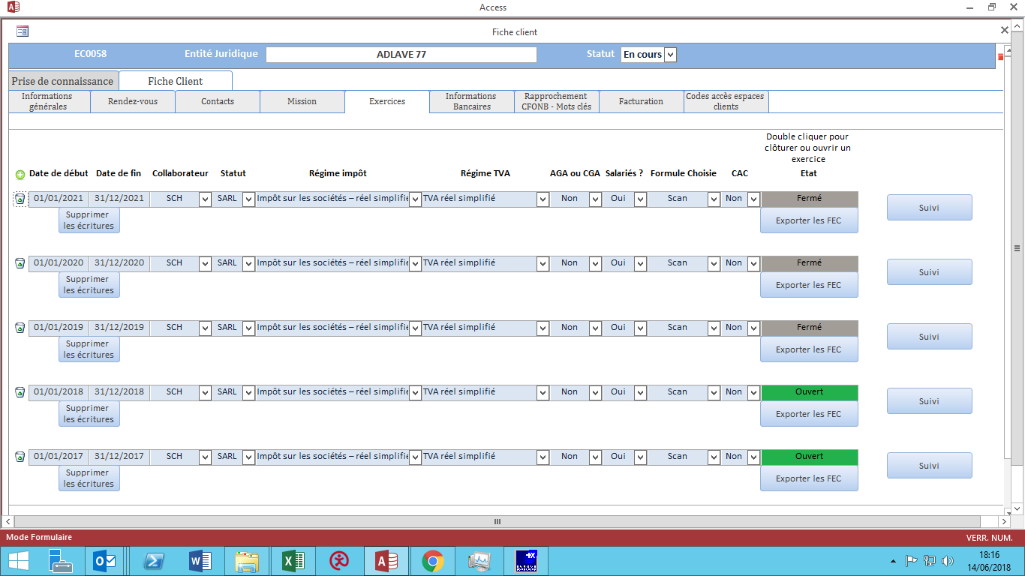

pour info. La présentation n'est pas forcément celle-ci.

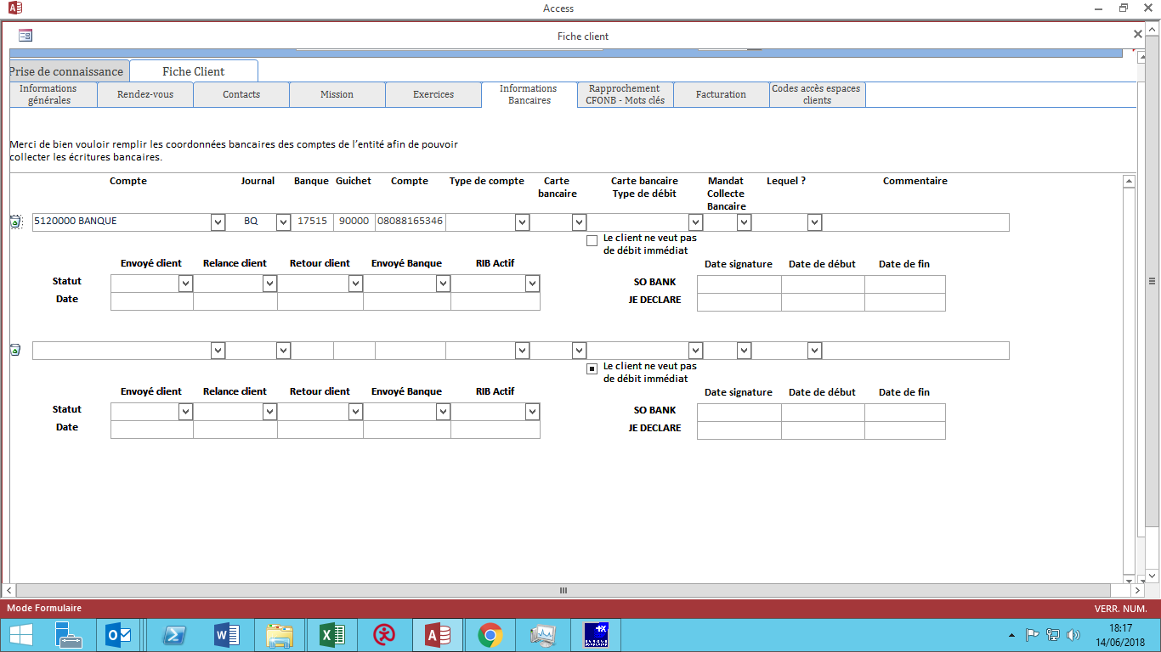

pour info. La présentation n'est pas forcément celle-ci.

7
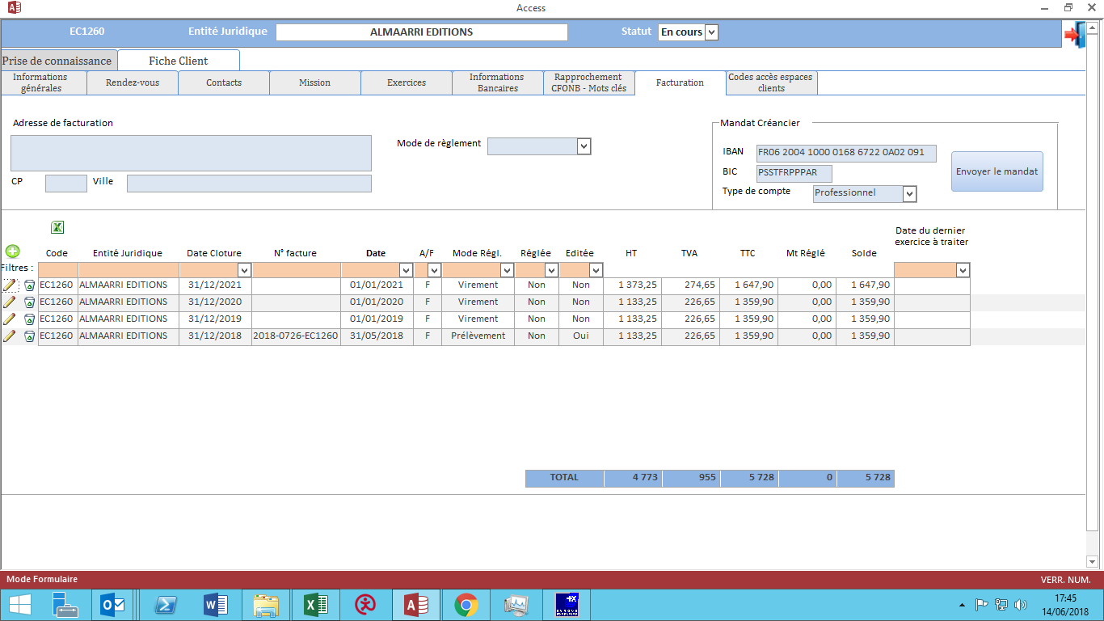
 | A défiler jusqu'en bas

l'associé paramètre la mission et affecte les différentes missions aux différents collaborateurs.
ce paramétrage pourra être modifié au cours de la vie de la mission (il faut suivre les modifications).

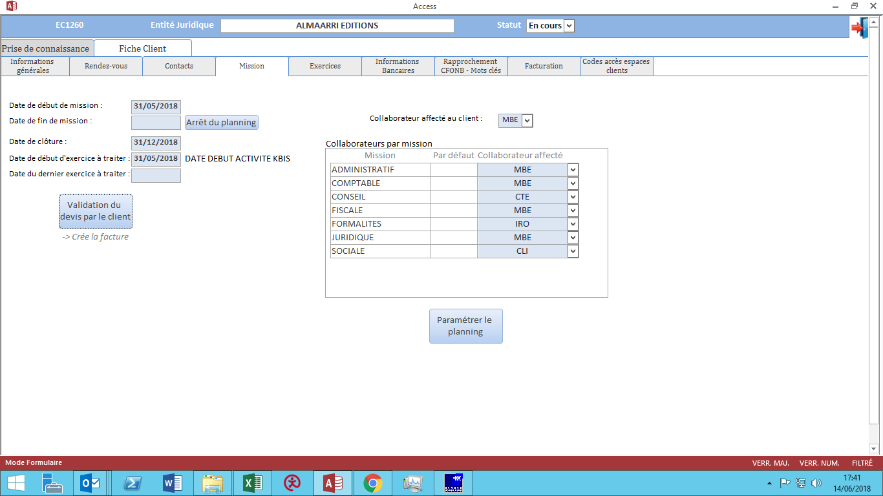

L'apporteur qui a nous a recommandé obtient une remise (paramétrage en montant et en oui/non). Je n'ai que l'exemple du mail à vous envoyer, mais je vous enverrai un autre exemple plus tard.
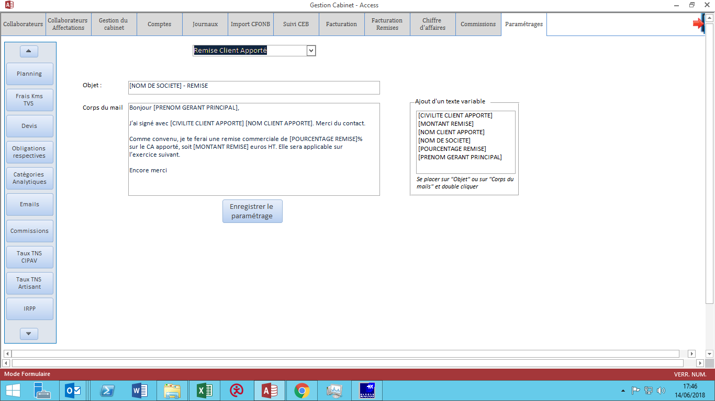

Ensuite, l'associé envoie la facture au client
elle est envoyée via un mail noreply et en notification mobile.
elle est classée automatiquement dans le dossier client.

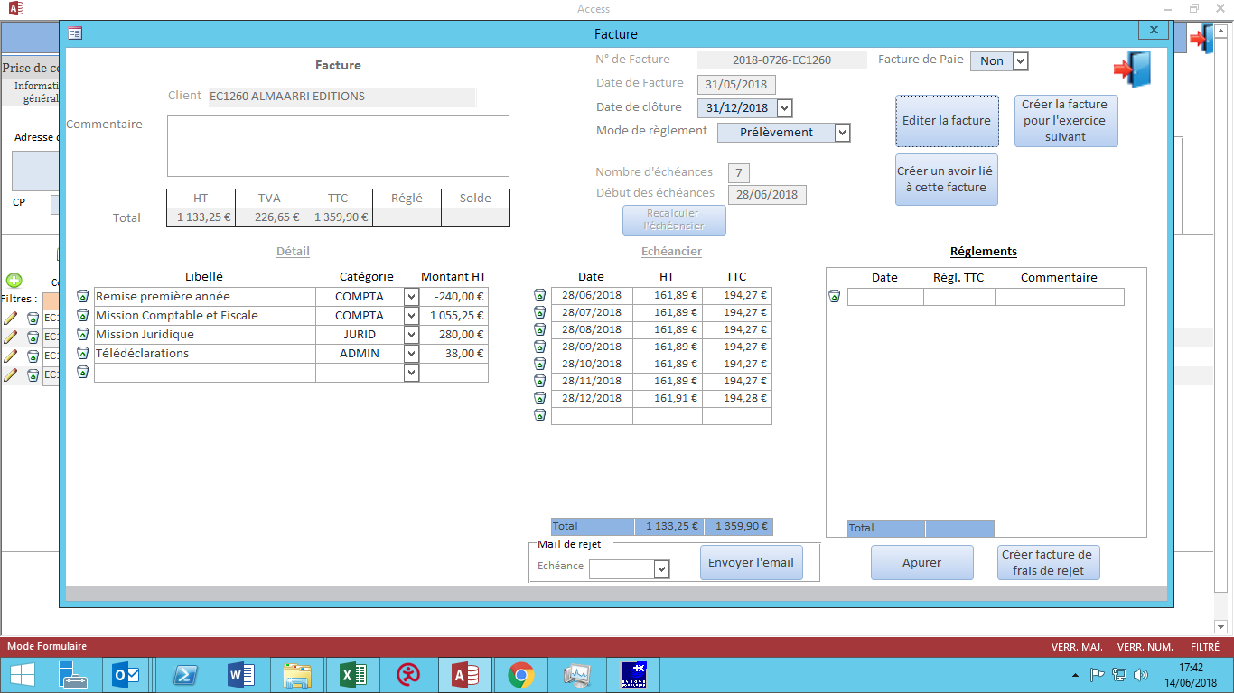

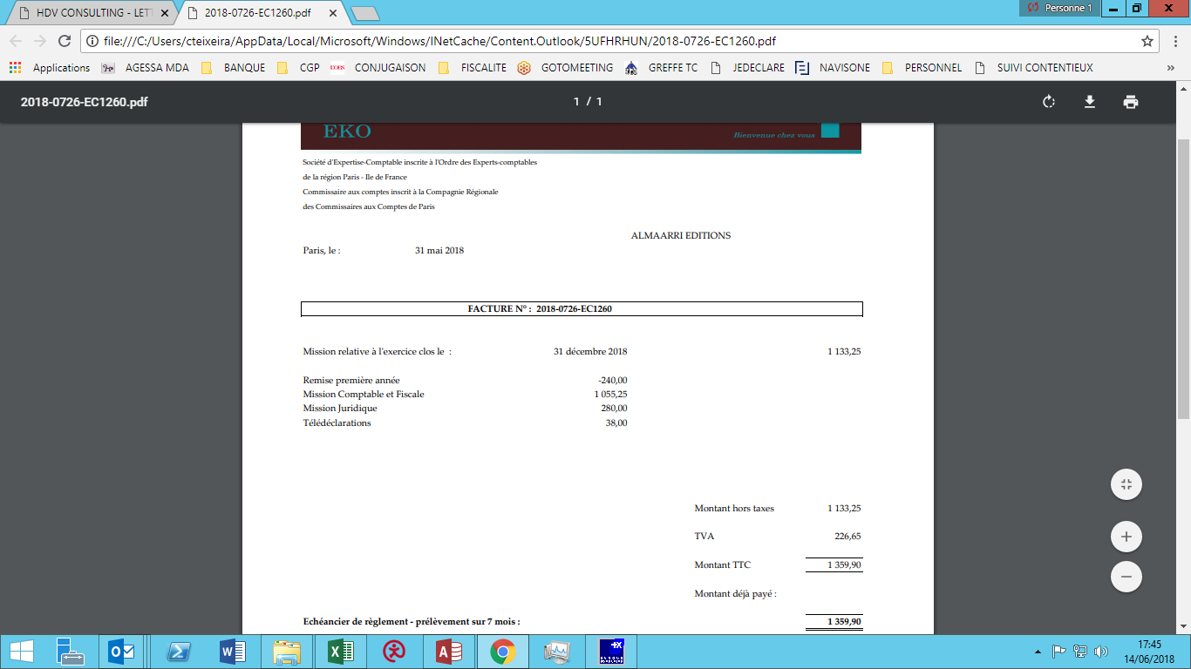

Moddus met à jour la liste des prélevements mensuel à effectuer tous les mois.
La mission est activée.

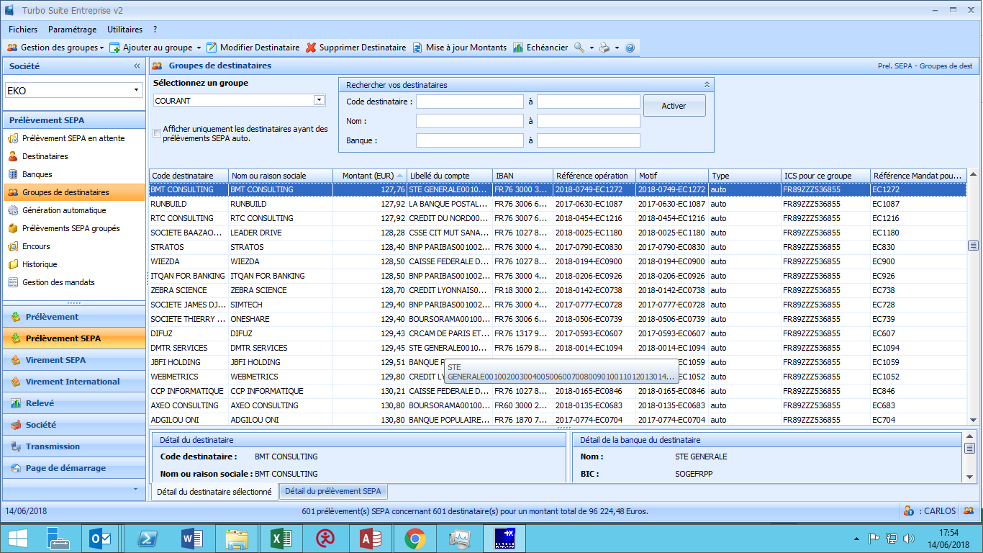

Si le paiement est par télépaiement, le client reçoit un lien pour effectuer le paiement par CB (% de la facture en fonction du paramétrage).
dés que le paiement est fait, la mission est activée.
Le client est relancée tous les X jours (paramétrable?), tant que le télépaiement n'est pas fait. Sans paiement, pas d'activation de mission.

Moddus prépare les factures des 3 exercices suivants afin de gérer le prévisionnel du cabinet

6
 | A défiler jusqu'en bas

Le client valide la proposition de mission en cliquant sur VALIDER (en dessous de signature client)
Le client reçoit un sms et doit entrer le code reçu pour valider la lettre de mission.

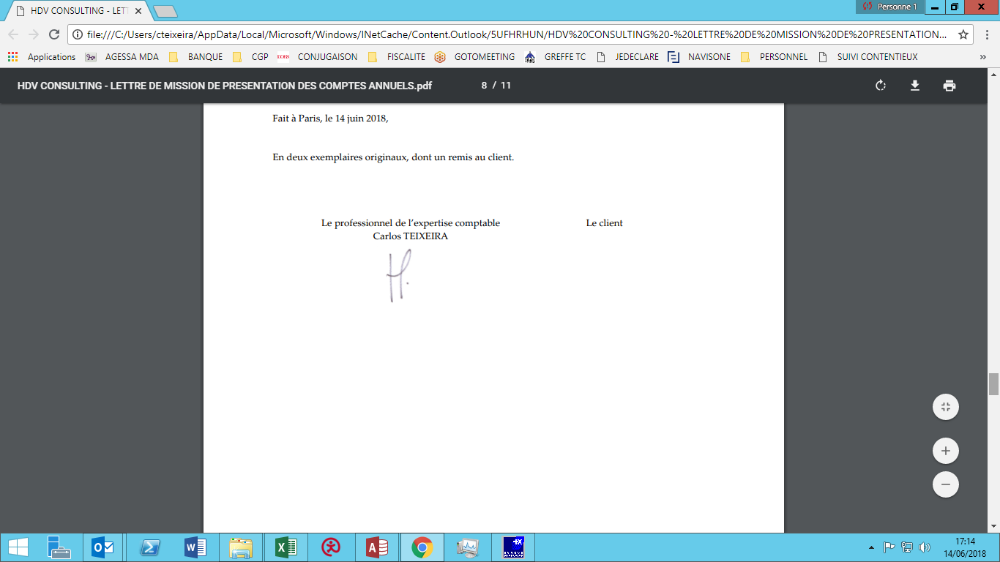

Pour activer la mission :
Si mode de paiement par prélèvement :

Le client télécharge son RIB (personnel ou professionnel) (sur son espace web ou mobile), et moddus génère le mandat créancier (il faut suivre RIB personnel ou professionnel).
car si RIB personnel, il faudra relancer le client dans 30 jours pour avoir le RIB professionnel (durée paramétrable?)

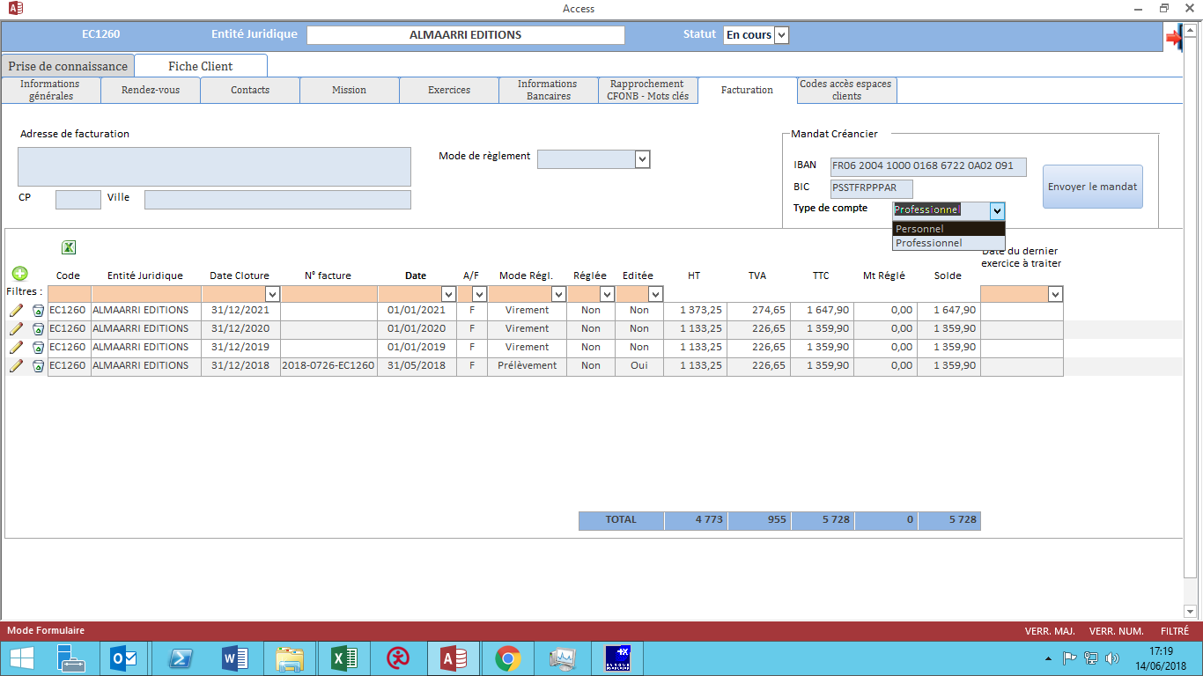

Le prospect remplit le mandat créancier
Moddus génère le mandat créancier pour que le client l'imprime.
Le prospect signe le mandat créancier et le télécharge sur application mobile ou interface web.
Le prospect devra cliquer en indiquant qu'il s'engage à envoyer le mandat créancier dans les 3 jours (suivre date de confirmation).

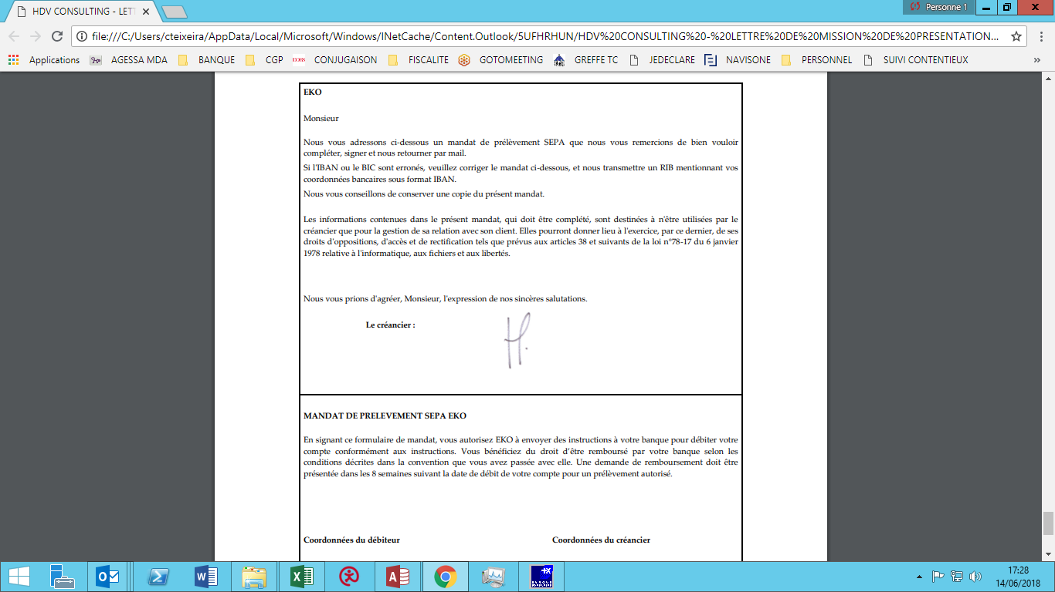

Dans 30 jours (durée paramétrable), le client recevra un mail noreply ou une notification pour qu'il télécharge son RIB professionnel (message paramétrable).
a nouveau il y aura un mandat créancier à imprimer et à télécharger sur moddus pour la prise en charge du nouveau RIB.
il faudra suivre l'historique des changements de RIB (date, rib personnel, rib professionnel, etc.).
Idem, le prospect devra cliquer en indiquant qu'il s'engage à envoyer le mandat créancier dans les 3 jours (suivre date de confirmation).

5
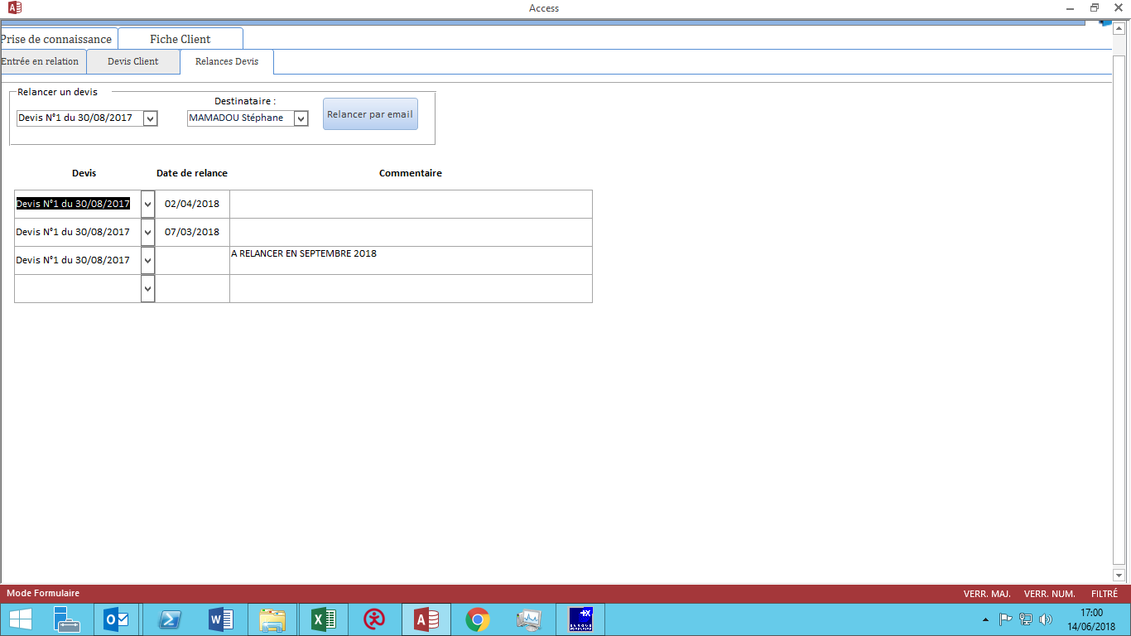
Relance du prospect | A défiler jusqu'en bas

Moddus relance automatiquement le prospect au bout de 30 jours (durée paramétrage?) via un mail noreply ou sur la notification mobile.

Le prospect peut refuser la proposition de mission ; dans ce cas il l'indiquera sur son interface web ou sur son application, et donc Moddus ne le relancera plus.

Le prospect peut ne pas répondre, et ainsi Moddus relancera au maximum 3 fois.

Le prospect peut demander à ce qu'on le relance dans 6 mois (par exemple), et donc Moddus el relancera dans 6 mois.

Le prospect peut accepter et cela entrainera l'acceptation du devis (autre étape).

Il faut un suivi des relances.

4
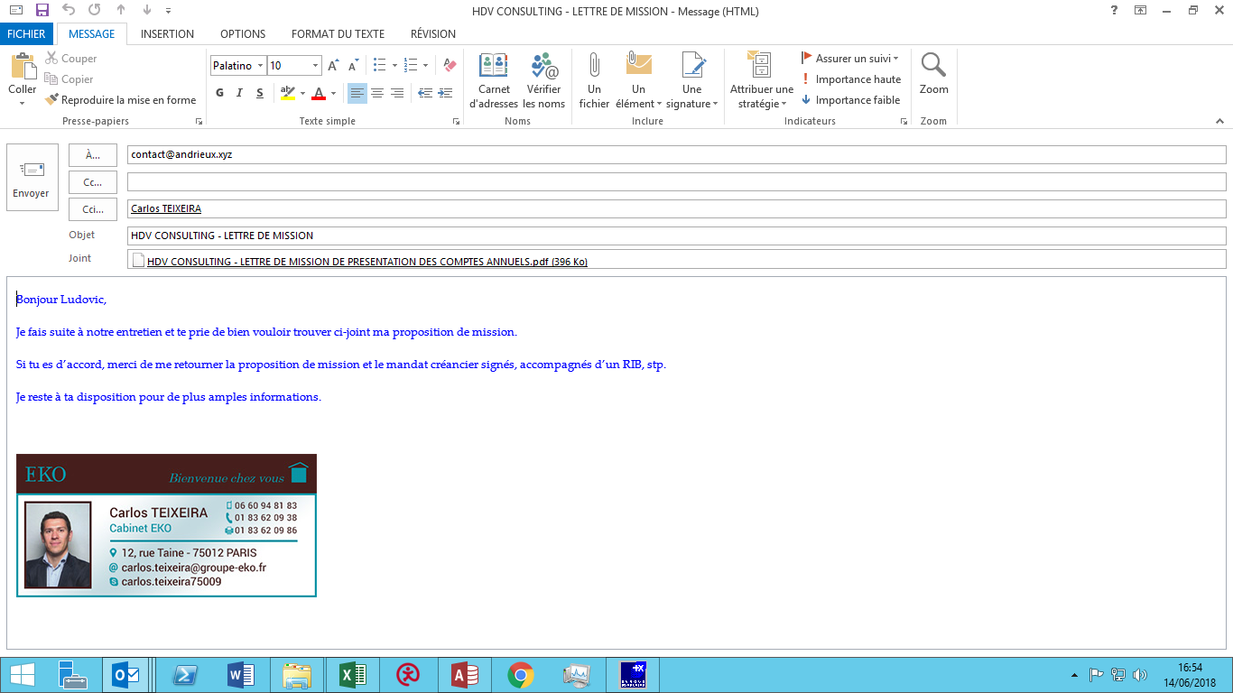
Rdv avec le prospect | A défiler jusqu'en bas

L'associé fait le rdv avec le prospect. Lui pose les questions de l'onglet Entrée en relation.

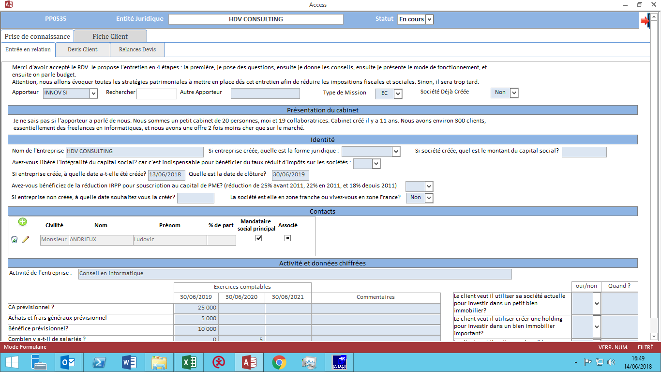

L'associé détermine un devis avec le prospect sur l'onglet devis, puis envoie la lettre de mission.

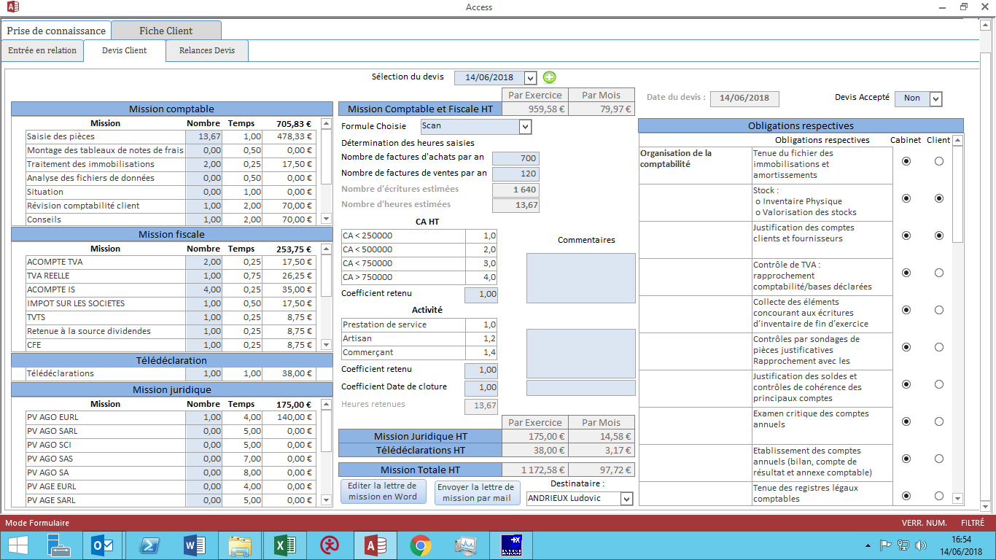

L'associé envoie la lettre de mission via un mail noreply et notification mobile.

aujourd'hui :

1
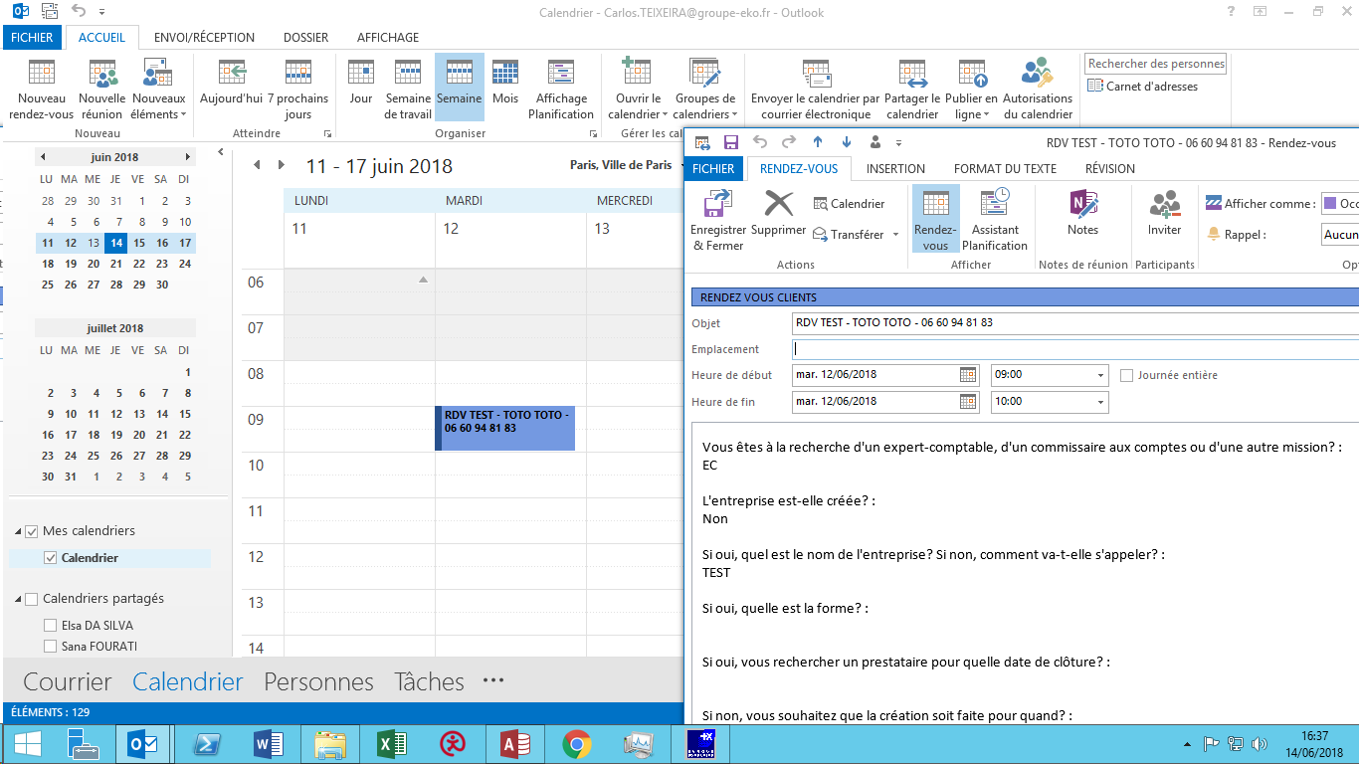
Prise de contact | A défiler jusqu'en bas

Prise de RDV dans le calendrier MODDUS

Le commercial clique va sur le calendrier MODDUS et clique sur un bouton pour ouvrir un rdv prospect

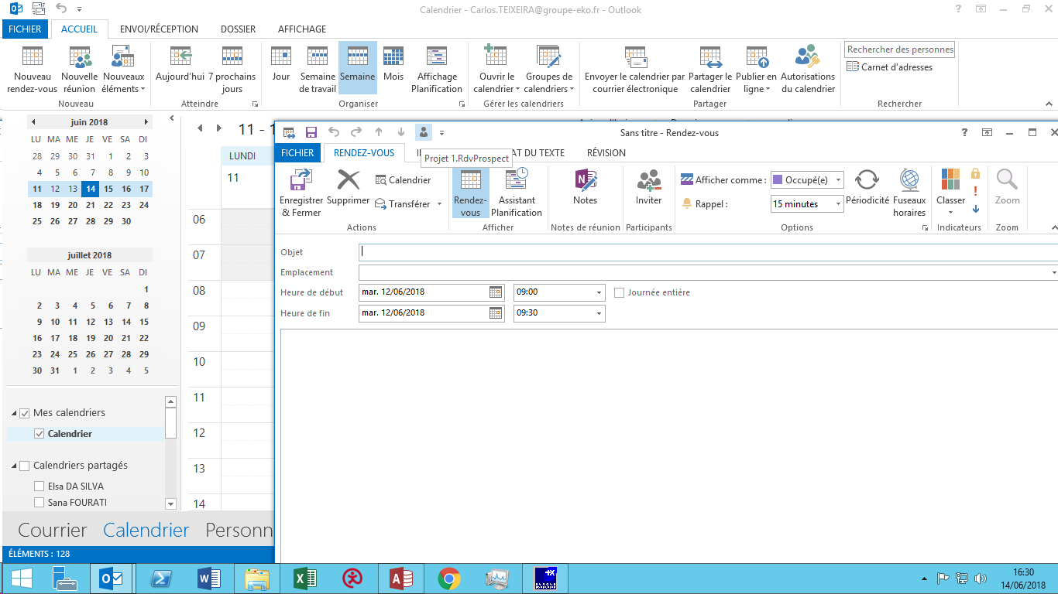

Prise d'informations

Le commercial pose des questions sur la nature du rdv, les besoins, etc…
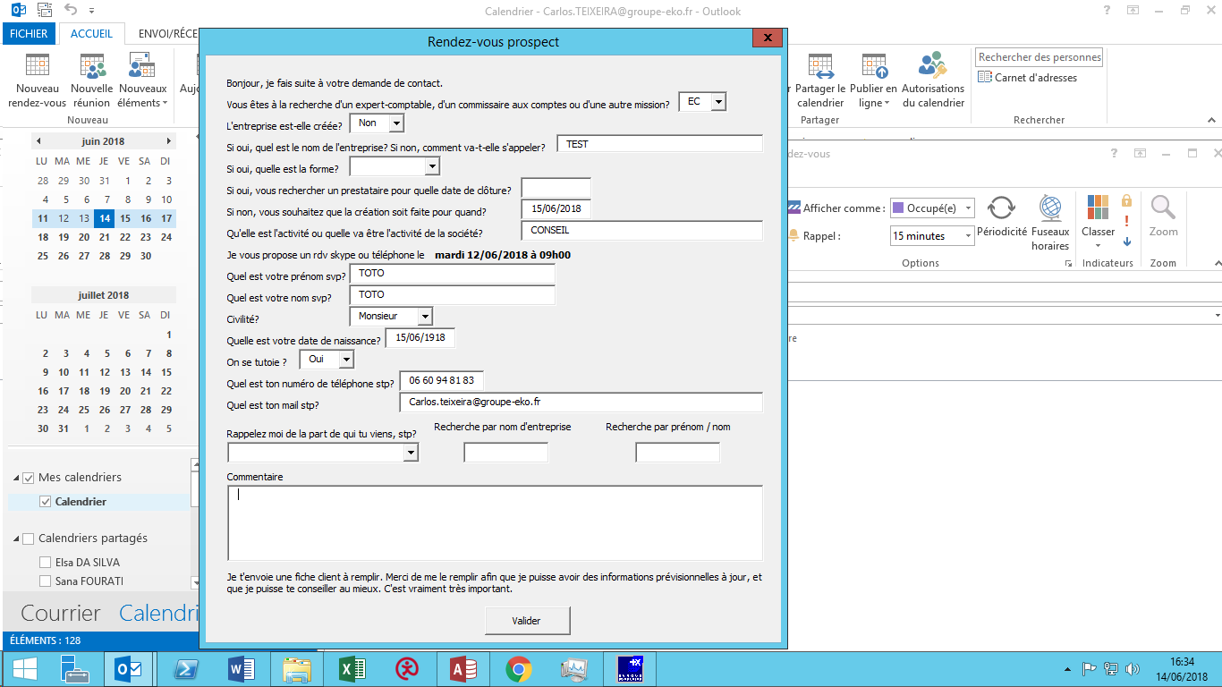

envoie d'une fiche contact à remplir

Après validation du RDV, MODDUS enverra un lien web pour accéder à son espace privé (espace allégé) et pour télécharger l'application mobile.
Ainsi il pourra remplir sa fiche client client sur le web ou le mobile.

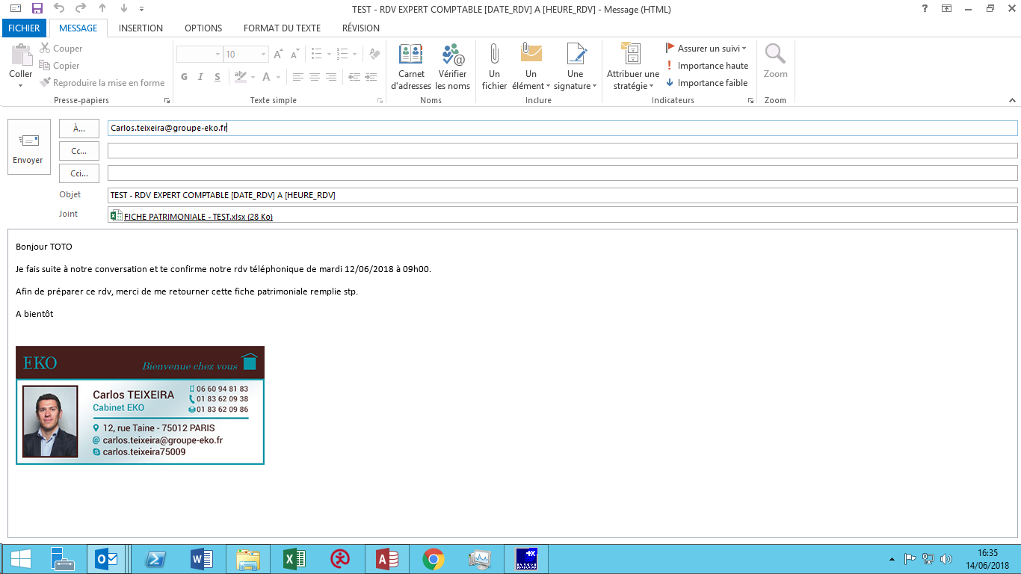

Mention du RDV dans le calendrier et dans le DASHBOARD

Le rdv fixé avec le prospect apparait dans le calendrier et dans le DASHBOARD

BASE
GESTION DES TACHES (attention, plusieurs impressions écrans)

Cela correspond à la partie PLANNING ET COMMUNICATION du CDC (voir écran 1).

Il est indispensable d'avoir un listing des taches qui soit facilement paramétrable par l'admin.

je vais lister toutes les taches, et il faut que je liste toutes les sous-taches et implications. Je vais essayer de faire deux trois exemples (voir tableau 1,2,3,4 et 5).
Pour moi : il faudra mettre tous les liens hypertextes qui permettront d'aller sur les pages web : tva, carte CNI, etc.
Pour moi : il faut toutes les missions.
Pour moi : rajouter les phrases de management et les rappels

Ecran 1 :

Ecran 2 :

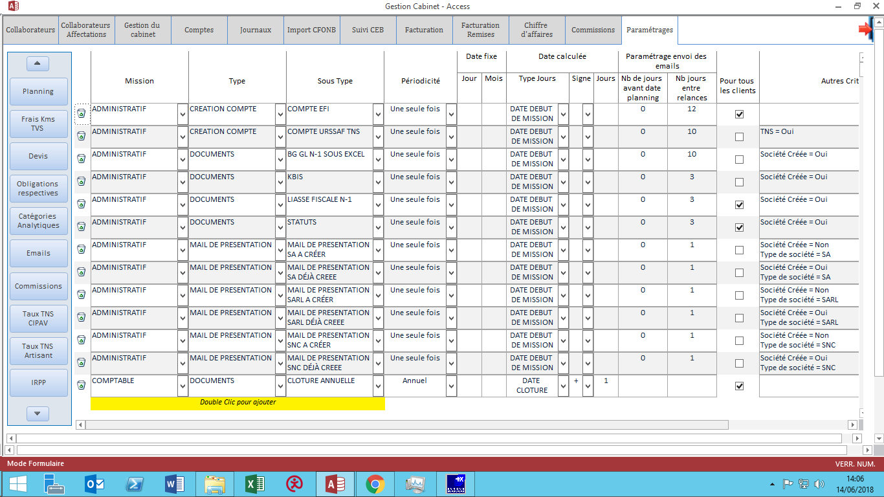

Ecran 3 :

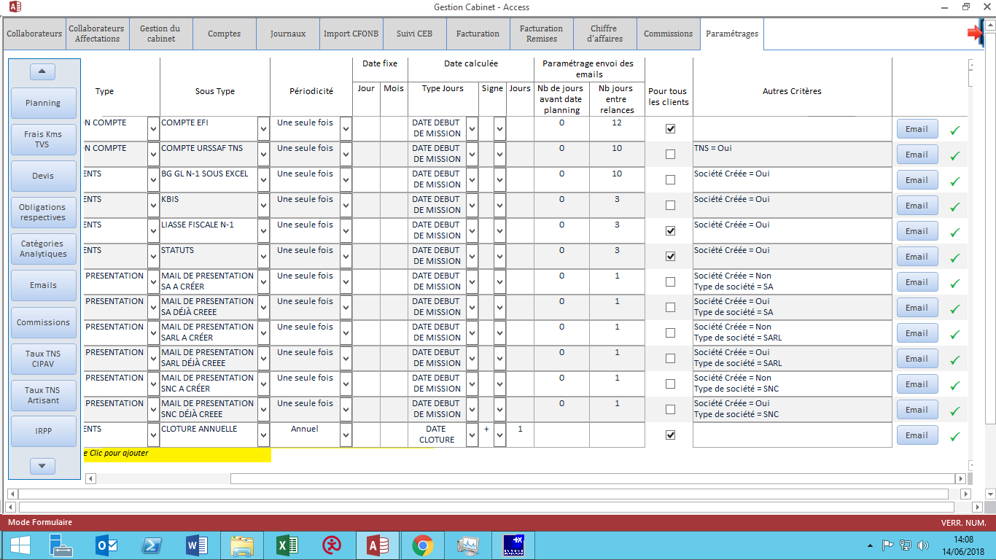

Tableau 1 :

SOUS TYPE | DATE | Règle en fonction de la fiche client | Règle qui n'est pas en fontion de la fiche client | Conséquence lorsque la tâche est faite
MAIL DE PRESENTATION SARL A CRÉER | DATE DEBUT DE MISSION | Société Créée = Non Choix Définitif = SARL
MAIL DE PRESENTATION SARL DÉJÀ CREEE | DATE DEBUT DE MISSION | Société Créée = Oui Choix Définitif = SARL
MAIL DE PRESENTATION SA A CRÉER | DATE DEBUT DE MISSION | Société Créée = Non Choix Définitif = SA
MAIL DE PRESENTATION SA DÉJÀ CREEE | DATE DEBUT DE MISSION | Société Créée = Oui Choix Définitif = SA
MAIL DE PRESENTATION SNC A CRÉER | DATE DEBUT DE MISSION | Société Créée = Non Choix Définitif = SNC
MAIL DE PRESENTATION SNC DÉJÀ CREEE | DATE DEBUT DE MISSION | Société Créée = Oui Choix Définitif = SNC
COMPTE EFI | DATE DEBUT DE MISSION | Pour tous les clients
COMPTE URSSAF EMPLOYEUR | DATE DEBUT DE MISSION | pour ceux qui ont des salariés
COMPTE URSSAF TNS | DATE DEBUT DE MISSION | pour ceux qui sont TNS
COMPTE NET ENTREPRISE | DATE DEBUT DE MISSION | Pour tous les clients
KBIS | DATE DEBUT DE MISSION | Pour tous les clients
STATUTS | DATE DEBUT DE MISSION | Pour tous les clients
BG GL N-1 SOUS EXCEL | DATE DEBUT DE MISSION | Pour tous les clients
LIASSE FISCALE N-1 | DATE DEBUT DE MISSION | Pour tous les clients
DEMANDE DOCUMENTS | TOUS LES MOIS | Pour les clients en saisie
SAISIE MENSUELLE | TOUS LES MOIS | Pour les clients en saisie
POINT EN SUSPENS MENSUEL | TOUS LES MOIS | Pour les clients en saisie
REPORTING MENSUEL | TOUS LES MOIS | Pour les clients en saisie
MAIL OPTIMISATION FISCALE | LE LENDEMAIN DATE CLOTURE | Pour tous les clients à l'IS
ACOMPTES | 2016-03-15 | Pour tous les clients à l'IS
ACOMPTES | 2016-06-15 | Pour tous les clients à l'IS
ACOMPTES | 2016-09-15 | Pour tous les clients à l'IS
ACOMPTES | 2016-12-15 | Pour tous les clients à l'IS
SOLDE | 3 MOIS APRES DATE CLOTURE | Pour tous les clients à l'IS
ACOMPTE TVA | 2016-07-15 | Pour les clients en tva réel simplifié
ACOMPTE TVA | 2016-12-15 | Pour les clients en tva réel simplifié
SOLDE CA12 | 3 MOIS APRES DATE CLOTURE | Pour les clients en tva réel simplifié
TVA MINI REEL MENSUELLE | TOUS LES MOIS | pour les clients en tva réel trimestriel
TVA MINI REEL TRIMESTRIELLE | TOUS LES 3 MOIS | pour les clients en tva réel mensuel
TVA REEL NORMAL MENSUELLE | TOUS LES MOIS | pour les clients en tva réel trimestriel
TVA REEL NORMAL TRIMESTRIELLE | TOUS LES 3 MOIS | pour les clients en tva réel mensuel
FRANCHISE DE TVA | NEANT | pour les franchisés de TVA
NON ASSUJETTI | NEANT | Pour les non assujettis
PAIES MENSUELLES | TOUS LES MOIS | pour ceux qui ont des salariés
CONTRAT | DATE EMBAUCHE | action lors d'une embauche | Nouvelle embauche sur un client => ajoute les infos dans le planning (sur la date égale au moment du clic )
DPAE | DATE EMBAUCHE | action lors d'une embauche
DOCUMENTS : PIECE IDENTITE ETC…. | DATE EMBAUCHE | action lors d'une embauche
INTERESSEMENT | DATE EMBAUCHE | action lors d'une embauche
DECLARATIONS TRIMESTRIELLES | TOUS LES 3 MOIS | pour ceux qui ont des salariés / déclarations trimestrielles
DECLARATIONS MENSUELLES | TOUS LES MOIS | pour ceux qui ont des salariés / déclarations trimestrielles
REMUNERATION A DECLARER | FIN MAI | Pour tous les clients
DEB MENSUELLE | le 11 de tous les mois | Pour tous les clients
DES MENSUELLE | le 11 de tous les mois | Pour tous les clients
LIASSE FISCALE IMPOT SUR LE REVENU REEL SIMPLIFIE | 3 MOIS APRES DATE CLOTURE | Pour les clients à l'IR réel simplifié
LIASSE FISCALE IMPOT SUR LE REVENU REEL NORMAL | 3 MOIS APRES DATE CLOTURE | Pour les clients à l'IR réel normal
LIASSE FISCALE IMPOT SUR LES SOCIETES REEL SIMPLIFIE | 3 MOIS APRES DATE CLOTURE | Pour les clients à l'IS réel simplifié
LIASSE FISCALE IMPOT SUR LES SOCIETES REEL NORMAL | 3 MOIS APRES DATE CLOTURE | Pour les clients à l'IS réel normal
NON ASSUJETTI | NEANT | Pour les non assujettis
AGA ANNUEL | ???? | Pour les clients à l'IR
DSI | FIN MAI | Pour tous les TNS
DAS2 ANNUELLE | 3 MOIS APRES DATE CLOTURE | Pour tous les clients
TA ANNUELLE | 2016-02-28 | pour ceux qui ont des salariés
FPC ANNUELLE | 2016-02-28 | pour ceux qui ont des salariés
EC ANNUELLE | 2016-02-28 | pour ceux qui ont des salariés
IFU ANNUEL | 2016-02-15 | Pour tous les clients
RAS RCM MENSUEL | TOUS LES MOIS | Pour tous les clients
ACOMPTE CVAE | 2016-06-15 | Pour tous les clients
ACOMPTE CVAE | 2016-09-15 | Pour tous les clients
SOLDE CVAE | FIN AVRIL | Pour tous les clients
ACOMPTE CFE | 2016-06-15 | Pour tous les clients
DECLARATION DEBUT CFE | FIN DECEMBRE L ANNEE DE CREATION | Pour tous les clients
CFE ANNUELLE | 2016-12-15 | Pour tous les clients
TVS ANNUELLE | FIN NOVEMBRE | Pour tous les clients
DADS ANNUELLE | 3 MOIS APRES DATE CLOTURE | pour ceux qui ont des salariés
AGO ANNUELLE ANNUELLE |  | Pour toutes les sociétés
AGE CAPITAUX PROPRES INFERIEURS A CAPITAL SOCIAL ANNUELLE |  | Pour toutes les sociétés
REDACTION STATUTS |  | pour les nouvelles sociétés
DEPOT CPTES ANNUELLE |  |  | demande du client
IMMATRICULATION ANNUELLE |  |  | demande du client
AUGMENTATION DE CAPITAL ANNUELLE |  |  | demande du client
CESSION DE PARTS ANNUELLE |  |  | demande du client
TRANSFERT DE SIEGE ANNUELLE |  |  | demande du client
DISSOLUTION LIQUIDATION ANNUELLE |  |  | demande du client
MODIFICATION OBJET SOCIAL |  |  | demande du client
MODIFICATION DATE CLOTURE |  |  | demande du client
CHEQUES CADEAUX | 1 fois par trimestre | Pour tous les clients
CHEQUES VACANCES | 1 fois par trimestre | Pour tous les clients
PEI PERCO | 1 fois par trimestre | Pour tous les clients
INTERESSEMENT | 1 fois par trimestre | Pour tous les clients
CHEQUES CADEAUX SALARIES | 1 fois par trimestre | Pour tous les clients
CESU | 1 fois par trimestre | Pour tous les clients
CREDIT IMPOT FAMILLE | 1 fois par trimestre | Pour tous les clients
DONS | 1 fois par trimestre | Pour tous les clients
EKONEWS | 1 fois par trimestre | Pour tous les clients
EKOCONSEIL | 1 fois par trimestre | Pour tous les clients
COLLABORATRICE 1 |  |  | Ajouté de manière manuelle au jour le jour
COLLABORATRICE 2
COLLABORATRICE 3
COLLABORATRICE 1
COLLABORATRICE 2
COLLABORATRICE 3

Tableau 2

Date de clôture | Date | deadline | réccurence | ordre | Commentaires | collaboratrice | Temps estimé
TOUTES | 2017-01-11 | DEB | mensuelle | 2 | pour les entreprises réalisant des opérations communautaires > 150.000 euros par an | COMPTA | LIGNE DEB / IFU DIVISE PAR 2
TOUTES | 2017-01-12 | DES | mensuelle | 3 | pour les entreprises fournissant des prestations de services à des entreprises situées en UE | COMPTA | LIGNE DEB / IFU DIVISE PAR 2
2016-09-30 | 2017-01-15 | Clôture annuelle (DT, liasse, EF, etc.) | annuelle |  | pour les entreprises dont la clôture est au 30/09 | COMPTA | ligne 6, 8, 9 mission comptable + ligne liasse fiscale + ligne télédéclarations
2016-09-30 | 2017-01-15 | Das2 | mensuelle | 7 | pour les entreprises dont la clôture est au 30/09 | COMPTA | LIGNE DAS2T
2016-09-30 | 2017-01-15 | Solde IS | mensuelle | 5 | pour les entreprises dont la clôture est au 30/09 | COMPTA | Ligne 4 IMPOT SUR LES SOCIETES
TOUTES | 2017-01-15 | RAS RCM | mensuelle | 6 | pour les sociétés qui versent des dividendes au cours du mois précédent | COMPTA | ligne 6 retenue à la source dividendes
TOUTES | 2017-01-19 | TVA (mensuelle) | mensuelle | 4 | pour toutes les entreprises au régime de TVA mensuelle - date approximative | COMPTA | ligne 2 TVA REELLE
TOUTES | 2017-01-31 | DADS | annuelle |  | pour les entreprises ayant des salariés en 2017 | SOCIAL | 30 mn
2016-07-31 | 2017-01-31 | Juridique annuel | annuelle |  | pour les entreprises dont la clôture est au 31/07 | JURID | Ligne PV AGO + ligne PV AGE
TOUTES | 2017-01-31 | Paies | mensuelle | 9 | pour les entreprises ayant des salariés | SOCIALE | 30 mn
2016-10-31 | 2017-01-31 | TVA (annuelle) | annuelle |  | pour les entreprises au régime de TVA simplifié dont la clôture est au 31/10 | COMPTA | Ligne TVA REELLE
TOUTES | 2017-02-11 | DEB | mensuelle | 2 | pour les entreprises réalisant des opérations communautaires > 150.000 euros par an | COMPTA | LIGNE DEB / IFU DIVISE PAR 2
TOUTES | 2017-02-12 | DES | mensuelle | 3 | pour les entreprises fournissant des prestations de services à des entreprises situées en UE | COMPTA | LIGNE DEB / IFU DIVISE PAR 2
TOUTES | 2017-02-15 | DSN | mensuelle | 8 | pour les entreprises ayant des salariés en janvier 2017 |  | 30 mn
2016-10-31 | 2017-02-15 | Clôture annuelle (DT, liasse, EF, etc.) | annuelle |  | pour les entreprises dont la clôture est au 31/10 | COMPTA | ligne 6, 8, 9 mission comptable + ligne liasse fiscale + ligne télédéclarations
2016-10-31 | 2017-02-15 | Das2 | mensuelle | 7 | pour les entreprises dont la clôture est au 31/10 | COMPTA | LIGNE DAS2T
TOUTES | 2017-02-15 | RAS RCM | mensuelle | 6 | pour les sociétés qui versent des dividendes au cours du mois précédent | COMPTA | ligne 6 retenue à la source dividendes
2016-10-31 | 2017-02-15 | Solde IS | mensuelle | 5 | pour les entreprises dont la clôture est au 31/10 | COMPTA | Ligne 4 IMPOT SUR LES SOCIETES
TOUTES | 2017-02-19 | TVA (mensuelle) | mensuelle | 4 | pour toutes les entreprises au régime de TVA mensuelle - date approximative | COMPTA | ligne 2 TVA REELLE
2016-08-31 | 2017-02-28 | Juridique annuel | annuelle |  | pour les entreprises dont la clôture est au 31/08 | JURID | Ligne PV AGO + ligne PV AGE
TOUTES | 2017-02-28 | Paies | mensuelle | 9 | pour les entreprises ayant des salariés | SOCIALE | 30 mn
2016-11-30 | 2017-02-28 | TVA (annuelle) | annuelle |  | pour les entreprises au régime de TVA simplifié dont la clôture est au 30/11 | COMPTA | Ligne TVA REELLE
TOUTES | 2017-03-11 | DEB | mensuelle | 2 | pour les entreprises réalisant des opérations communautaires > 150.000 euros par an | COMPTA | LIGNE DEB / IFU DIVISE PAR 2
TOUTES | 2017-03-12 | DES | mensuelle | 3 | pour les entreprises fournissant des prestations de services à des entreprises situées en UE | COMPTA | LIGNE DEB / IFU DIVISE PAR 2
TOUTES | 2017-03-15 | DSN | mensuelle | 8 | pour les entreprises ayant des salariés en février 2017 |  | 30 mn
TOUTES | 2017-03-15 | Acompte IS | trimestrielle | 1 | pour les entreprises à l'IS | COMPTA | ligne 3 ACOMPTE IS
2016-11-30 | 2017-03-15 | Clôture annuelle (DT, liasse, EF, etc.) | annuelle |  | pour les entreprises dont la clôture est au 30/11 | COMPTA | ligne 6, 8, 9 mission comptable + ligne liasse fiscale + ligne télédéclarations
2016-11-30 | 2017-03-15 | Das2 | mensuelle | 7 | pour les entreprises dont la clôture est au 30/11 | COMPTA | LIGNE DAS2T
TOUTES | 2017-03-15 | RAS RCM | mensuelle | 6 | pour les sociétés qui versent des dividendes au cours du mois précédent | COMPTA | ligne 6 retenue à la source dividendes
2016-11-30 | 2017-03-15 | Solde IS | mensuelle | 5 | pour les entreprises dont la clôture est au 30/11 | COMPTA | Ligne 4 IMPOT SUR LES SOCIETES
TOUTES | 2017-03-19 | TVA (mensuelle) | mensuelle | 4 | pour toutes les entreprises au régime de TVA mensuelle - date approximative | COMPTA | ligne 2 TVA REELLE
2016-09-30 | 2017-03-31 | Juridique annuel | annuelle |  | pour les entreprises dont la clôture est au 30/09 | JURID | Ligne PV AGO + ligne PV AGE
TOUTES | 2017-03-31 | Paies | mensuelle | 9 | pour les entreprises ayant des salariés | SOCIALE | 30 mn
2016-12-31 | 2017-03-31 | TVA (annuelle) | annuelle |  | pour les entreprises au régime de TVA simplifié dont la clôture est au 31/12 (mais repoussée au 30/04) | COMPTA | Ligne TVA REELLE
TOUTES | 2017-04-11 | DEB | mensuelle | 2 | pour les entreprises réalisant des opérations communautaires > 150.000 euros par an | COMPTA | LIGNE DEB / IFU DIVISE PAR 2
TOUTES | 2017-04-12 | DES | mensuelle | 3 | pour les entreprises fournissant des prestations de services à des entreprises situées en UE | COMPTA | LIGNE DEB / IFU DIVISE PAR 2
TOUTES | 2017-04-15 | DSN | mensuelle | 8 | pour les entreprises ayant des salariés en mars 2017 |  | 30 mn
2016-12-31 | 2017-04-15 | Clôture annuelle (DT, liasse, EF, etc.) | annuelle |  | pour les entreprises dont la clôture est au 31/12 (mais repoussée au 15/05) | COMPTA | ligne 6, 8, 9 mission comptable + ligne liasse fiscale + ligne télédéclarations
2016-12-31 | 2017-04-15 | Das2 | mensuelle | 7 | pour les entreprises dont la clôture est au 31/12 (mais repoussée au 15/05) | COMPTA | LIGNE DAS2T
TOUTES | 2017-04-15 | RAS RCM | mensuelle | 6 | pour les sociétés qui versent des dividendes au cours du mois précédent | COMPTA | ligne 6 retenue à la source dividendes
2016-12-31 | 2017-04-15 | Solde IS | mensuelle | 5 | pour les entreprises dont la clôture est au 31/12 (mais repoussée au 15/05) | COMPTA | Ligne 4 IMPOT SUR LES SOCIETES
TOUTES | 2017-04-15 | TVA (trimestrielle) | trimestrielle | 2 | pour toutes les entreprises au régime de TVA réel trimestriel - date approximative | COMPTA | ligne 2 TVA REELLE
TOUTES | 2017-04-19 | TVA (mensuelle) | mensuelle | 4 | pour toutes les entreprises au régime de TVA mensuelle - date approximative | COMPTA | ligne 2 TVA REELLE
TOUTES | 2017-04-30 | CVAE | annuelle |  | pour toutes les entreprises | COMPTA | ligne CVAE FISCAL
2016-10-31 | 2017-04-30 | Juridique annuel | annuelle |  | pour les entreprises dont la clôture est au 31/10 | JURID | Ligne PV AGO + ligne PV AGE
TOUTES | 2017-04-30 | Paies | mensuelle | 9 | pour les entreprises ayant des salariés | SOCIALE | 30 mn
2016-01-31 | 2017-04-30 | TVA (annuelle) | annuelle |  | pour les entreprises au régime de TVA simplifié dont la clôture est au 31/01 | COMPTA | Ligne TVA REELLE
TOUTES | 2017-05-11 | DEB | mensuelle | 2 | pour les entreprises réalisant des opérations communautaires > 150.000 euros par an | COMPTA | LIGNE DEB / IFU DIVISE PAR 2
TOUTES | 2017-05-12 | DES | mensuelle | 3 | pour les entreprises fournissant des prestations de services à des entreprises situées en UE | COMPTA | LIGNE DEB / IFU DIVISE PAR 2
TOUTES | 2017-05-15 | DSN | mensuelle | 8 | pour les entreprises ayant des salariés en avril 2017 |  | 30 mn
2016-01-31 | 2017-05-15 | Clôture annuelle (DT, liasse, EF, etc.) | annuelle |  | pour les entreprises dont la clôture est au 31/01 | COMPTA | ligne 6, 8, 9 mission comptable + ligne liasse fiscale + ligne télédéclarations
2016-01-31 | 2017-05-15 | Das2 | mensuelle | 7 | pour les entreprises dont la clôture est au 31/01 | COMPTA | LIGNE DAS2T
TOUTES | 2017-05-15 | RAS RCM | mensuelle | 6 | pour les sociétés qui versent des dividendes au cours du mois précédent | COMPTA | ligne 6 retenue à la source dividendes
2016-01-31 | 2017-05-15 | Solde IS | mensuelle | 5 | pour les entreprises dont la clôture est au 31/01 | COMPTA | Ligne 4 IMPOT SUR LES SOCIETES
TOUTES | 2017-05-19 | TVA (mensuelle) | mensuelle | 4 | pour toutes les entreprises au régime de TVA mensuelle - date approximative | COMPTA | ligne 2 TVA REELLE
TOUTES | 2017-05-31 | DSI | annuelle |  | pour tous les travailleurs non-salariés (gérant majoritaires, professions libérales, chef d'entreprises) | COMPTA | 15 mn
TOUTES | 2017-05-31 | IRPP | annuelle |  | pour toutes les entreprises | COMPTA | 15 mn
2016-11-30 | 2017-05-31 | Juridique annuel | annuelle |  | pour les entreprises dont la clôture est au 30/11 | JURID | Ligne PV AGO + ligne PV AGE
TOUTES | 2017-05-31 | Paies | mensuelle | 9 | pour les entreprises ayant des salariés | SOCIALE | 30 mn
2016-02-28 | 2017-05-31 | TVA (annuelle) | annuelle |  | pour les entreprises au régime de TVA simplifié dont la clôture est au 28/02 | COMPTA | Ligne TVA REELLE
TOUTES | 2017-06-11 | DEB | mensuelle | 2 | pour les entreprises réalisant des opérations communautaires > 150.000 euros par an | COMPTA | LIGNE DEB / IFU DIVISE PAR 2
TOUTES | 2017-06-12 | DES | mensuelle | 3 | pour les entreprises fournissant des prestations de services à des entreprises situées en UE | COMPTA | LIGNE DEB / IFU DIVISE PAR 2
TOUTES | 2017-06-15 | DSN | mensuelle | 8 | pour les entreprises ayant des salariés en mai 2017 |  | 30 mn
TOUTES | 2017-06-15 | Acompte CFE | annuelle |  | si CFE annuelle > 3.000 euros | COMPTA | ligne CFE mission fiscale / 2
TOUTES | 2017-06-15 | Acompte IS | trimestrielle | 1 | pour les entreprises à l'IS | COMPTA | ligne 3 ACOMPTE IS
2016-02-28 | 2017-06-15 | Clôture annuelle (DT, liasse, EF, etc.) | annuelle |  | pour les entreprises dont la clôture est au 28/02 | COMPTA | ligne 6, 8, 9 mission comptable + ligne liasse fiscale + ligne télédéclarations
2016-02-28 | 2017-06-15 | Das2 | mensuelle | 7 | pour les entreprises dont la clôture est au 28/02 | COMPTA | LIGNE DAS2T
TOUTES | 2017-06-15 | RAS RCM | mensuelle | 6 | pour les sociétés qui versent des dividendes au cours du mois précédent | COMPTA | ligne 6 retenue à la source dividendes
2016-02-28 | 2017-06-15 | Solde IS | mensuelle | 5 | pour les entreprises dont la clôture est au 28/02 | COMPTA | Ligne 4 IMPOT SUR LES SOCIETES
TOUTES | 2017-06-19 | TVA (mensuelle) | mensuelle | 4 | pour toutes les entreprises au régime de TVA mensuelle - date approximative | COMPTA | ligne 2 TVA REELLE
2016-12-31 | 2017-06-30 | Juridique annuel | annuelle |  | pour les entreprises dont la clôture est au 31/12 | JURID | Ligne PV AGO + ligne PV AGE
TOUTES | 2017-06-30 | Paies | mensuelle | 9 | pour les entreprises ayant des salariés | SOCIALE | 30 mn
2016-03-31 | 2017-06-30 | TVA (annuelle) | annuelle |  | pour les entreprises au régime de TVA simplifié dont la clôture est au 31/03 | COMPTA | Ligne TVA REELLE
TOUTES | 2017-07-11 | DEB | mensuelle | 2 | pour les entreprises réalisant des opérations communautaires > 150.000 euros par an | COMPTA | LIGNE DEB / IFU DIVISE PAR 2
TOUTES | 2017-07-12 | DES | mensuelle | 3 | pour les entreprises fournissant des prestations de services à des entreprises situées en UE | COMPTA | LIGNE DEB / IFU DIVISE PAR 2
TOUTES | 2017-07-15 | DSN | mensuelle | 8 | pour les entreprises ayant des salariés en juin 2017 |  | 30 mn
2016-03-31 | 2017-07-15 | Clôture annuelle (DT, liasse, EF, etc.) | annuelle |  | pour les entreprises dont la clôture est au 31/03 | COMPTA | ligne 6, 8, 9 mission comptable + ligne liasse fiscale + ligne télédéclarations
2016-03-31 | 2017-07-15 | Das2 | mensuelle | 7 | pour les entreprises dont la clôture est au 31/03 | COMPTA | LIGNE DAS2T
TOUTES | 2017-07-15 | RAS RCM | mensuelle | 6 | pour les sociétés qui versent des dividendes au cours du mois précédent | COMPTA | ligne 6 retenue à la source dividendes
2016-03-31 | 2017-07-15 | Solde IS | mensuelle | 5 | pour les entreprises dont la clôture est au 31/03 | COMPTA | Ligne 4 IMPOT SUR LES SOCIETES
TOUTES | 2017-07-15 | TVA (trimestrielle) | trimestrielle | 2 | pour toutes les entreprises au régime de TVA réel trimestriel - date approximative | COMPTA | ligne 2 TVA REELLE
TOUTES | 2017-07-15 | TVA acompte n°1 | annuelle |  | pour toutes les entreprises au régime de TVA réel simplifié - date approximative | COMPTA | ligne 1 ACOMPTE TVA
TOUTES | 2017-07-19 | TVA (mensuelle) | mensuelle | 4 | pour toutes les entreprises au régime de TVA mensuelle - date approximative | COMPTA | ligne 2 TVA REELLE
2016-01-31 | 2017-07-31 | Juridique annuel | annuelle |  | pour les entreprises dont la clôture est au 31/01 | JURID | Ligne PV AGO + ligne PV AGE
TOUTES | 2017-07-31 | Paies | mensuelle | 9 | pour les entreprises ayant des salariés | SOCIALE | 30 mn
2016-04-30 | 2017-07-31 | TVA (annuelle) | annuelle |  | pour les entreprises au régime de TVA simplifié dont la clôture est au 30/04 | COMPTA | Ligne TVA REELLE
TOUTES | 2017-08-11 | DEB | mensuelle | 2 | pour les entreprises réalisant des opérations communautaires > 150.000 euros par an | COMPTA | LIGNE DEB / IFU DIVISE PAR 2
TOUTES | 2017-08-12 | DES | mensuelle | 3 | pour les entreprises fournissant des prestations de services à des entreprises situées en UE | COMPTA | LIGNE DEB / IFU DIVISE PAR 2
TOUTES | 2017-08-15 | DSN | mensuelle | 8 | pour les entreprises ayant des salariés en juillet 2017 |  | 30 mn
2016-04-30 | 2017-08-15 | Clôture annuelle (DT, liasse, EF, etc.) | annuelle |  | pour les entreprises dont la clôture est au 30/04 | COMPTA | ligne 6, 8, 9 mission comptable + ligne liasse fiscale + ligne télédéclarations
2016-04-30 | 2017-08-15 | Das2 | mensuelle | 7 | pour les entreprises dont la clôture est au 30/04 | COMPTA | LIGNE DAS2T
TOUTES | 2017-08-15 | RAS RCM | mensuelle | 6 | pour les sociétés qui versent des dividendes au cours du mois précédent | COMPTA | ligne 6 retenue à la source dividendes
2016-04-30 | 2017-08-15 | Solde IS | mensuelle | 5 | pour les entreprises dont la clôture est au 30/04 | COMPTA | Ligne 4 IMPOT SUR LES SOCIETES
TOUTES | 2017-08-19 | TVA (mensuelle) | mensuelle | 4 | pour toutes les entreprises au régime de TVA mensuelle - date approximative | COMPTA | ligne 2 TVA REELLE
2016-02-28 | 2017-08-31 | Juridique annuel | annuelle |  | pour les entreprises dont la clôture est au 28/02 | JURID | Ligne PV AGO + ligne PV AGE
TOUTES | 2017-08-31 | Paies | mensuelle | 9 | pour les entreprises ayant des salariés | SOCIALE | 30 mn
2016-05-31 | 2017-08-31 | TVA (annuelle) | annuelle |  | pour les entreprises au régime de TVA simplifié dont la clôture est au 31/05 | COMPTA | Ligne TVA REELLE
TOUTES | 2017-09-11 | DEB | mensuelle | 2 | pour les entreprises réalisant des opérations communautaires > 150.000 euros par an | COMPTA | LIGNE DEB / IFU DIVISE PAR 2
TOUTES | 2017-09-12 | DES | mensuelle | 3 | pour les entreprises fournissant des prestations de services à des entreprises situées en UE | COMPTA | LIGNE DEB / IFU DIVISE PAR 2
TOUTES | 2017-09-15 | DSN | mensuelle | 8 | pour les entreprises ayant des salariés en aout 2017 |  | 30 mn
TOUTES | 2017-09-15 | Acompte IS | trimestrielle | 1 | pour les entreprises à l'IS | COMPTA | ligne 3 ACOMPTE IS
2016-05-31 | 2017-09-15 | Clôture annuelle (DT, liasse, EF, etc.) | annuelle |  | pour les entreprises dont la clôture est au 31/05 | COMPTA | ligne 6, 8, 9 mission comptable + ligne liasse fiscale + ligne télédéclarations
2016-05-31 | 2017-09-15 | Das2 | mensuelle | 7 | pour les entreprises dont la clôture est au 31/05 | COMPTA | LIGNE DAS2T
TOUTES | 2017-09-15 | RAS RCM | mensuelle | 6 | pour les sociétés qui versent des dividendes au cours du mois précédent | COMPTA | ligne 6 retenue à la source dividendes
2016-05-31 | 2017-09-15 | Solde IS | mensuelle | 5 | pour les entreprises dont la clôture est au 31/05 | COMPTA | Ligne 4 IMPOT SUR LES SOCIETES
TOUTES | 2017-09-19 | TVA (mensuelle) | mensuelle | 4 | pour toutes les entreprises au régime de TVA mensuelle - date approximative | COMPTA | ligne 2 TVA REELLE
2016-03-31 | 2017-09-30 | Juridique annuel | annuelle |  | pour les entreprises dont la clôture est au 31/03 | JURID | Ligne PV AGO + ligne PV AGE
TOUTES | 2017-09-30 | Paies | mensuelle | 9 | pour les entreprises ayant des salariés | SOCIALE | 30 mn
2016-06-30 | 2017-09-30 | TVA (annuelle) | annuelle |  | pour les entreprises au régime de TVA simplifié dont la clôture est au 30/06 | COMPTA | Ligne TVA REELLE
TOUTES | 2017-10-11 | DEB | mensuelle | 2 | pour les entreprises réalisant des opérations communautaires > 150.000 euros par an | COMPTA | LIGNE DEB / IFU DIVISE PAR 2
TOUTES | 2017-10-12 | DES | mensuelle | 3 | pour les entreprises fournissant des prestations de services à des entreprises situées en UE | COMPTA | LIGNE DEB / IFU DIVISE PAR 2
TOUTES | 2017-10-15 | DSN | mensuelle | 8 | pour les entreprises ayant des salariés en septembre 2017 |  | 30 mn
2016-06-30 | 2017-10-15 | Clôture annuelle (DT, liasse, EF, etc.) | annuelle |  | pour les entreprises dont la clôture est au 30/06 | COMPTA | ligne 6, 8, 9 mission comptable + ligne liasse fiscale + ligne télédéclarations
2016-06-30 | 2017-10-15 | Das2 | mensuelle | 7 | pour les entreprises dont la clôture est au 30/06 | COMPTA | LIGNE DAS2T
TOUTES | 2017-10-15 | RAS RCM | mensuelle | 6 | pour les sociétés qui versent des dividendes au cours du mois précédent | COMPTA | ligne 6 retenue à la source dividendes
2016-06-30 | 2017-10-15 | Solde IS | mensuelle | 5 | pour les entreprises dont la clôture est au 30/06 | COMPTA | Ligne 4 IMPOT SUR LES SOCIETES
TOUTES | 2017-10-15 | TVA (trimestrielle) | trimestrielle | 2 | pour toutes les entreprises au régime de TVA réel trimestriel - date approximative | COMPTA | ligne 2 TVA REELLE
TOUTES | 2017-10-19 | TVA (mensuelle) | mensuelle | 4 | pour toutes les entreprises au régime de TVA mensuelle - date approximative | COMPTA | ligne 2 TVA REELLE
2016-04-30 | 2017-10-31 | Juridique annuel | annuelle |  | pour les entreprises dont la clôture est au 30/04 | JURID | Ligne PV AGO + ligne PV AGE
TOUTES | 2017-10-31 | Paies | mensuelle | 9 | pour les entreprises ayant des salariés | SOCIALE | 30 mn
2016-07-31 | 2017-10-31 | TVA (annuelle) | annuelle |  | pour les entreprises au régime de TVA simplifié dont la clôture est au 31/07 | COMPTA | Ligne TVA REELLE
TOUTES | 2017-11-11 | DEB | mensuelle | 2 | pour les entreprises réalisant des opérations communautaires > 150.000 euros par an | COMPTA | LIGNE DEB / IFU DIVISE PAR 2
TOUTES | 2017-11-12 | DES | mensuelle | 3 | pour les entreprises fournissant des prestations de services à des entreprises situées en UE | COMPTA | LIGNE DEB / IFU DIVISE PAR 2
TOUTES | 2017-11-15 | DSN | mensuelle | 8 | pour les entreprises ayant des salariés en octobre 2017 |  | 30 mn
2016-07-31 | 2017-11-15 | Clôture annuelle (DT, liasse, EF, etc.) | annuelle |  | pour les entreprises dont la clôture est au 31/07 | COMPTA | ligne 6, 8, 9 mission comptable + ligne liasse fiscale + ligne télédéclarations
2016-07-31 | 2017-11-15 | Das2 | mensuelle | 7 | pour les entreprises dont la clôture est au 31/07 | COMPTA | LIGNE DAS2T
TOUTES | 2017-11-15 | RAS RCM | mensuelle | 6 | pour les sociétés qui versent des dividendes au cours du mois précédent | COMPTA | ligne 6 retenue à la source dividendes
2016-07-31 | 2017-11-15 | Solde IS | mensuelle | 5 | pour les entreprises dont la clôture est au 31/07 | COMPTA | Ligne 4 IMPOT SUR LES SOCIETES
TOUTES | 2017-11-19 | TVA (mensuelle) | mensuelle | 4 | pour toutes les entreprises au régime de TVA mensuelle - date approximative | COMPTA | ligne 2 TVA REELLE
2016-05-31 | 2017-11-30 | Juridique annuel | annuelle |  | pour les entreprises dont la clôture est au 31/05 | JURID | Ligne PV AGO + ligne PV AGE
TOUTES | 2017-11-30 | Paies | mensuelle | 9 | pour les entreprises ayant des salariés | SOCIALE | 30 mn
2016-08-31 | 2017-11-30 | TVA (annuelle) | annuelle |  | pour les entreprises au régime de TVA simplifié dont la clôture est au 31/08 | COMPTA | Ligne TVA REELLE
TOUTES | 2018-04-30 | TVS | annuelle |  | pour toutes les entreprises possédant un véhicule de tourisme | COMPTA | ligne 5 TVS
TOUTES | 2017-12-11 | DEB | mensuelle | 2 | pour les entreprises réalisant des opérations communautaires > 150.000 euros par an | COMPTA | LIGNE DEB / IFU DIVISE PAR 2
TOUTES | 2017-12-12 | DES | mensuelle | 3 | pour les entreprises fournissant des prestations de services à des entreprises situées en UE | COMPTA | LIGNE DEB / IFU DIVISE PAR 2
TOUTES | 2017-12-15 | DSN | mensuelle | 8 | pour les entreprises ayant des salariés en novembre 2017 |  | 30 mn
TOUTES | 2017-12-15 | Acompte IS | trimestrielle | 1 | pour les entreprises à l'IS | COMPTA | ligne 3 ACOMPTE IS
2016-08-31 | 2017-12-15 | Clôture annuelle (DT, liasse, EF, etc.) | annuelle |  | pour les entreprises dont la clôture est au 31/08 | COMPTA | ligne 6, 8, 9 mission comptable + ligne liasse fiscale + ligne télédéclarations
2016-08-31 | 2017-12-15 | Das2 | mensuelle | 7 | pour les entreprises dont la clôture est au 31/08 | COMPTA | LIGNE DAS2T
TOUTES | 2017-12-15 | RAS RCM | mensuelle | 6 | pour les sociétés qui versent des dividendes au cours du mois précédent | COMPTA | ligne 6 retenue à la source dividendes
TOUTES | 2017-12-15 | Solde CFE | annuelle |  | pour toutes les entreprises | COMPTA | ligne CFE mission fiscale / 2
2016-08-31 | 2017-12-15 | Solde IS | mensuelle | 5 | pour les entreprises dont la clôture est au 31/08 | COMPTA | Ligne 4 IMPOT SUR LES SOCIETES
TOUTES | 2017-12-15 | TVA (trimestrielle) | trimestrielle | 2 | pour toutes les entreprises au régime de TVA réel trimestriel - date approximative | COMPTA | ligne 2 TVA REELLE
TOUTES | 2017-12-15 | TVA acompte n°2 | annuelle |  | pour toutes les entreprises au régime de TVA réel simplifié - date approximative | COMPTA | ligne 1 ACOMPTE TVA
TOUTES | 2017-12-19 | TVA (mensuelle) | mensuelle | 4 | pour toutes les entreprises au régime de TVA mensuelle - date approximative | COMPTA | ligne 2 TVA REELLE
2016-06-30 | 2017-12-31 | Juridique annuel | annuelle |  | pour les entreprises dont la clôture est au 30/06 | JURID | Ligne PV AGO + ligne PV AGE
TOUTES | 2017-12-31 | Paies | mensuelle | 9 | pour les entreprises ayant des salariés | SOCIALE | 30 mn
2016-09-30 | 2017-12-31 | TVA (annuelle) | annuelle |  | pour les entreprises au régime de TVA simplifié dont la clôture est au 30/09 | COMPTA | Ligne TVA REELLE
TOUTES | 2017-01-15 | Saisie mensuelle | mensuelle | 1 | pour la ligne saisie des pièces | COMPTA | ligne 1 à 5 mission comptable
TOUTES | 2017-02-15 | Saisie mensuelle | mensuelle | 1 | pour la ligne saisie des pièces | COMPTA | ligne 1 à 5 mission comptable
TOUTES | 2017-03-15 | Saisie mensuelle | mensuelle | 1 | pour la ligne saisie des pièces | COMPTA | ligne 1 à 5 mission comptable
TOUTES | 2017-04-15 | Saisie mensuelle | mensuelle | 1 | pour la ligne saisie des pièces | COMPTA | ligne 1 à 5 mission comptable
TOUTES | 2017-05-15 | Saisie mensuelle | mensuelle | 1 | pour la ligne saisie des pièces | COMPTA | ligne 1 à 5 mission comptable
TOUTES | 2017-06-15 | Saisie mensuelle | mensuelle | 1 | pour la ligne saisie des pièces | COMPTA | ligne 1 à 5 mission comptable
TOUTES | 2017-07-15 | Saisie mensuelle | mensuelle | 1 | pour la ligne saisie des pièces | COMPTA | ligne 1 à 5 mission comptable
TOUTES | 2017-08-15 | Saisie mensuelle | mensuelle | 1 | pour la ligne saisie des pièces | COMPTA | ligne 1 à 5 mission comptable
TOUTES | 2017-09-15 | Saisie mensuelle | mensuelle | 1 | pour la ligne saisie des pièces | COMPTA | ligne 1 à 5 mission comptable
TOUTES | 2017-10-15 | Saisie mensuelle | mensuelle | 1 | pour la ligne saisie des pièces | COMPTA | ligne 1 à 5 mission comptable
TOUTES | 2017-11-15 | Saisie mensuelle | mensuelle | 1 | pour la ligne saisie des pièces | COMPTA | ligne 1 à 5 mission comptable
TOUTES | 2017-12-15 | Saisie mensuelle | mensuelle | 1 | pour la ligne saisie des pièces | COMPTA | ligne 1 à 5 mission comptable

Tableau 3

ETAPE | MISSIONS | TYPE | DESCRIPTION | ACCESS (INTERFACE COLLABORATEUR) | APPLICATION MOBILE (INTERFACE CLIENT) | ACCESS (INTERFACE COLLABORATEUR)
5 | COMMERCIAL | CONTACT CLIENT | Le prospect est à la recherche d'un EC, CAC, ou GP et contacte le cabinet | ACCESS envoie un mail de confirmation de rdv, fixe le rdv dans outlook et envoie une fiche patrimoniale
5 | COMMERCIAL | RDV COMMERCIAL | l'associé fait le rdv commercial avec le client | L'associé remplit la fiche commerciale et envoie le devis au client par mail | L'associé remplit la fiche commerciale et envoie le devis au client par notification
5 | COMMERCIAL | DEVIS | l'associé relance le devis tous les mois | Relance du devis par mail | Relance du devis par notification
5 | COMMERCIAL | DEVIS | le prospect valide le devis |  | le prospect valide le devis sur l'application : signature électronique, il indique son RIB pour le prélèvement | le prospect devient client sur ACCESS
5 | COMMERCIAL | DEVIS | le prospect refuse le devis |  | le prospect refuse le devis : l'application ne relance plus, mais conserve les données => liste déroulant pour différents motifs | le prospect devient DEAD sur ACCESS
5 | COMMERCIAL | FACTURE | la validation du devis lance la facture | Calcul de la facture sur ACCESS | l'application envoie la facture au client
5 | COMMERCIAL | PAIEMENT DE LA FACTURE | Paramétrage du paiement de la facture | Paramétrage des prélèvements mensuels et export dans le logicel de prélèvement TURBO | Notification d'une relance de facture si paiement par virement
6 | ADMINISTRATIF | PLANNING | Paramétrage du planning | ACCESS paramètre le planning du client . Le collaborateur reçoit une alerte pour le valider.
6 | ADMINISTRATIF | MAIL DE PRESENTATION | le client reçoit un mail de présentation avec les procédures et modèles de fichiers |  | l'application envoie une notification (6 différents) avec les pièces jointes ; le client dit qu'il a compris ou non, ou pose des questions ; il reçoit également les liens pour télécharger les pièces ; il reçoit la notification également par mail. | Mise à jour de l'interface planning du collaborateur dans ACCESS
6 | ADMINISTRATIF | CREATION COMPTE EFI | le client reçoit un mail / notification pour le compte EFI |  | l'application demande au client si le client a un compte EFI. Si oui, l'application demande les codes ; si non, le collaborateur va créer les codes. | Mise à jour de l'interface planning du collaborateur dans ACCESS
6 | ADMINISTRATIF | COMPTE URSSAF EMPLOYEUR | le client reçoit un mail / notification pour le compte URSSAF EMPLOYEUR |  | l'application demande au client si le client a un compte URSSAF EMPLOYEUR Si oui, l'application demande les codes ; si non, le collaborateur va créer les codes. | Mise à jour de l'interface planning du collaborateur dans ACCESS
6 | ADMINISTRATIF | COMPTE URSSAF TNS | le client reçoit un mail / notification pour le compte URSSAF TNS |  | l'application demande au client si le client a un compte URSSAF TNS. Si oui, l'application demande les codes ; si non, le collaborateur va créer les codes. | Mise à jour de l'interface planning du collaborateur dans ACCESS
6 | ADMINISTRATIF | COMPTE NET ENTREPRISE | le client reçoit un mail / notification pour le compte NET ENTREPRISE |  | l'application demande au client si le client a un compte NET ENTREPRISE. Si oui, l'application demande les codes ; si non, le collaborateur va créer les codes. | Mise à jour de l'interface planning du collaborateur dans ACCESS
6 | ADMINISTRATIF | KBIS | si société déjà créée, le client reçoit un lien pour déposer le KBIS de la société |  | si le client dépose le document dans le lien alors plus de relances mails / notifications de relances (classement automatique dans dossier) (le collaborateur reçoit une alerte pour dire que les pièces sont déposées et pour vérifier) | Mise à jour de l'interface planning du collaborateur dans ACCESS
6 | ADMINISTRATIF | STATUTS | si société déjà créée, le client reçoit un lien pour déposer le statuts de la société |  | si le client dépose le document dans le lien alors plus de relances mails / notifications de relances (classement automatique dans dossier) (le collaborateur reçoit une alerte pour dire que les pièces sont déposées et pour vérifier) | Mise à jour de l'interface planning du collaborateur dans ACCESS
6 | ADMINISTRATIF | BG GL N-1 SOUS EXCEL | si société déjà créée, le client reçoit un lien pour déposer les BG et GL n-1 de la société |  | si le client dépose le document dans le lien alors plus de relances mails / notifications de relances (classement automatique dans dossier) (le collaborateur reçoit une alerte pour dire que les pièces sont déposées et pour vérifier) | Mise à jour de l'interface planning du collaborateur dans ACCESS
6 | ADMINISTRATIF | LIASSE FISCALE N-1 | si société déjà créée, le client reçoit un lien pour déposer la liasse fiscale de la société |  | si le client dépose le document dans le lien alors plus de relances mails / notifications de relances (classement automatique dans dossier) (le collaborateur reçoit une alerte pour dire que les pièces sont déposées et pour vérifier) | Mise à jour de l'interface planning du collaborateur dans ACCESS
6 | ADMINISTRATIF | LETTRE DE DISPENSE | La client souhaite une lettre de dispense |  | Le client souhaite une lettre de dispenses et précise sa demande. | Le collarateur traite la demande le client et envoie la lettre de dispense par notification au client (il la reçoit par notification)
6 | ADMINISTRATIF | ATTESTATION DE NON REMUNERATION | La client souhaite une attestation de non rémunération |  | Le client souhaite une attestation et précise sa demande. | Le collarateur traite la demande le client et envoie l'attestation par notification au client (il la reçoit par notification)
6 | ADMINISTRATIF | ATTESTATION DE COTISATIONS A JOUR | La client souhaite une attestation de cotisations à jour |  | Le client souhaite une attestation et précise sa demande. | Le collarateur traite la demande le client et envoie l'attestation par notification au client (il la reçoit par notification)
6 | ADMINISTRATIF | AUTRE ATTESTATION | Le client souhaite une attestation |  | Le client souhaite une attestation et précise sa demande. | Le collarateur traite la demande le client et envoie l'attestation par notification au client (il la reçoit par notification)
6 | ADMINISTRATIF | PREVISIONNEL / MINI PREVISIONNEL | le client souhaite un prévisionnel (mini ou détaillé) |  | le client souhaite un mini prévisionnel, et saisie les données financières dans l'application. Puis demande la validation au cabinet. | le collaborateur analyse le prévisionnel et le termine. Il envoie la notification au client pour qu'il reçoive son prévisionnel.
6 | ADMINISTRATIF | AUTRE DOCUMENT | société déjà créée ou non, le collaborateur demande un document X | le client a besoin d'un document, il paramètre la demande sur ACCESS | si le client dépose le document dans le lien alors plus de relances mails / notifications de relances (classement automatique dans dossier : lien choisi par le collaborateur) (le collaborateur reçoit une alerte pour dire que les pièces sont déposées et pour vérifier) | (classement automatique dans dossier) (le collaborateur reçoit une alerte pour dire que les pièces sont déposées et pour vérifier)
6 | ADMINISTRATIF | ATTESTATION REGULARITE | le client souhaite une attestation de régularité fiscale ou une attestation de vigilance | le client a besoin d'un document, il paramètre la demande sur ACCESS | le client reçoit la notification présentant un tuto pour
6 | COMPTABILITE | DEMANDE PIECES COMPTABLES | le client reçoit un lien tous les mois pour déposer les pièces comptables (avec relance automatique tous les x jours) |  | si le client prend des photos de ses justificatifs et l'application les classent et déposent ces documents alors plus de relances mails / notifications de relances (classement automatique dans dossier) (le collaborateur reçoit une alerte pour dire que les pièces sont déposées et pour vérifier) (comptabilisation des écritures automatiques?) | Mise à jour de l'interface planning du collaborateur dans ACCESS
8 | COMPTABILITE | NDF | le client prend une photo de sa NDF et indique le type de NDF parmie une liste déroulante |  | si le client prend des photos de ses justificatifs NDF, et qualifie la NDF parmi une liste déroulante ; après validation définitive, l'application les classent et déposent ces documents alors plus de relances mails / notifications de relances (classement automatique dans dossier) (le collaborateur reçoit une alerte pour dire que les pièces sont déposées et pour vérifier) (comptabilisation des écritures automatiques?) | Mise à jour de l'interface planning du collaborateur dans ACCESS
8 | COMPTABILITE | FACTURES DE VENTE | Le client traite ses factures de ventes sur l'application |  | le client saisit ses factures de ventes sur l'application, et l'application les envoies automatiquement par mail au client. Les factures clients sont interfacées automatiquement avec la comptabilité. Le client peut indiquer quand la facture de vente est payée ou non. | none
8 | COMPTABILITE | SAISIE MENSUELLE | Le collaborateur reçoit une alerte pour saisir tel ou tel dossier selon deadline ou urgence (avec relance tous les x jours) | Saisie ou validation des écritures sur ACCESS |  | Mise à jour de l'interface planning du collaborateur dans ACCESS
8 | COMPTABILITE | POINT EN SUSPENS MENSUEL | Après la saisie, le collaborateur doit envoyer la liste des points en suspens au client via l'application (relance tous les x jours) : notification par mail et par app | Préparation des points en suspens sur ACCESS | Notification des points en suspens au client : le client réponds point par point à plusieurs option : il joint un justificatif, il donne une réponse, il coche un choix, etc. | (classement automatique dans dossier) (le collaborateur reçoit une alerte pour dire que les pièces sont déposées et pour vérifier)
8 | COMPTABILITE | REPORTING MENSUEL | Après les points en suspens, le collaborateur valide un reporting mensuel (relance tous les x jours) : notification par mail et par app | Préparation du reporting mensuel sur ACCESS | Notification du reporting mensuel au client : le client dis oui ou pose des questions | (classement automatique dans dossier) (le collaborateur reçoit une alerte pour dire que les pièces sont déposées et pour vérifier). De plus, le collaboratrice doit répondre au client.
6 | CONSEIL | QUESTIONS MAIL SANS FICHIER | Le client pose une question par mail : le client a une copie en doublon sur son application ; le collaborateur reçoit le mail, en copie son chef, et son supérieur, etc..le destinataire du mail est relancé tous les 24 heures tant que le mail n'a pas été accusé en réception. puis relances tous les x jours tant que le mail n'est pas traité (ticket ouvert). Le collaborateur répond à partir de son outlook => le client reçoit la réponse par mail et par notification app. https://www.blogdumoderateur.com/inboxzero-application-mobile-mieux-gerer-emails/ | ACCESS recense le mail a traiter | Copie de la demande sur APPLICATION
6 | CONSEIL | QUESTIONS MAIL AVEC FICHIER | Le client pose une question par mail : le client a une copie en doublon sur son application ; le collaborateur reçoit le mail, en copie son chef, et son supérieur, etc..le destinataire du mail est relancé tous les 24 heures tant que le mail n'a pas été accusé en réception. puis relances tous les x jours tant que le mail n'est pas traité (ticket ouvert). Le collaborateur répond à partir de son outlook => le client reçoit la réponse par mail et par notification app (avec le lien hypertexte pour la pièce) https://www.google.fr/search?q=comment+joindre+un+lien+dans+un+mail&rlz=1C1CHBF_frFR770FR770&oq=comment+joindre+un+lie&aqs=chrome.1.69i57j0l5.10133j0j8&sourceid=chrome&ie=UTF-8 | ACCESS recense le mail a traiter | Copie de la demande sur APPLICATION
6 | CONSEIL | QUESTIONS APPLICATION SANS FICHIER | Le client pose une question par app : le client a une copie en doublon sur son mail ; le collaborateur reçoit le mail, en copie son chef, et son supérieur, etc..le destinataire du mail est relancé tous les 24 heures tant que le mail n'a pas été accusé en réception. puis relances tous les x jours tant que le mail n'est pas traité (ticket ouvert). Le collaborateur répond à partir de son outlook => le client reçoit la réponse par mail et par notification app. | ACCESS recense le mail a traiter | Ticket ouvert sur APPLICATION
6 | CONSEIL | QUESTIONS APPLICATION AVEC FICHIER | Le client pose une question par app : le client a une copie en doublon sur son mail ; le collaborateur reçoit le mail, en copie son chef, et son supérieur, etc..le destinataire du mail est relancé tous les 24 heures tant que le mail n'a pas été accusé en réception. puis relances tous les x jours tant que le mail n'est pas traité (ticket ouvert). la pièce est consultable à partir d'un lien hypertexte. Le collaborateur répond à partir de son outlook => le client reçoit la réponse par mail et par notification app. | ACCESS recense le mail a traiter | Ticket ouvert sur APPLICATION
8 | IMPOT SUR LES SOCIETES | MAIL OPTIMISATION FISCALE | Le client reçoit un mail relatif à la clôture : demande des factures en cours, mise à jour de la fiche patrimoniale, demande des stocks | Préparation de ce mail sur ACCESS | Le client reçoit une notification relatif à la clôture : demande des factures en cours, mise à jour de la fiche patrimoniale, demande des stocks | (classement automatique dans dossier) (le collaborateur reçoit une alerte pour dire que les pièces sont déposées et pour vérifier). De plus, le collaboratrice doit répondre au client.
8 | IMPOT SUR LES SOCIETES | ACOMPTES | Le client reçoit un mail et notification indiquant le montant d'acompte sur les sociétés qui doit être payé (avec déclaration pdf) (4 fois par an) (calculé par ACCESS) | Préparation de l'acompte sur ACCESS | Le client reçoit une notification. Le client dit oui ou non ou pose une question. Si oui, la collaboratrice déclare, si non, échange. | Si oui, validation de l'acompte sur ACCESS via ALERTE
8 | IMPOT SUR LES SOCIETES | SOLDE | Le client reçoit un mail et notification indiquant le montant du solde d'impôts sur les sociétés qui doit être payé (avec déclaration pdf) (4 fois par an) (calculé par ACCESS) | Préparation du solde IS sur ACCESS | Le client reçoit une notification. Le client dit oui ou non ou pose une question. Si oui, la collaboratrice déclare, si non, échange. | Si oui, validation du SOLDE IS sur ACCESS via ALERTE
8 | TVA | ACOMPTE TVA | Le client reçoit un mail et notification indiquant le montant d'acompte de TVA qui doit être payé (avec déclaration pdf) (2 fois par an) (calculé par ACCESS) | Préparation de l'acompte TVA sur ACCESS | Le client reçoit une notification. Le client dit oui ou non ou pose une question. Si oui, la collaboratrice déclare, si non, échange. | Si oui, validation de l'ACOMPTE TVA sur ACCESS via ALERTE
8 | TVA | SOLDE CA12 | Le client reçoit un mail et notification indiquant le montant de solde de TVA qui doit être payé (avec déclaration pdf) (1 fois par an) (calculé par ACCESS) | Préparation de SOLDE CA12 sur ACCESS | Le client reçoit une notification. Le client dit oui ou non ou pose une question. Si oui, la collaboratrice déclare, si non, échange. | Si oui, validation de SOLDE CA12 sur ACCESS via ALERTE
8 | TVA | TVA MINI REEL MENSUELLE | Le client reçoit un mail et notification indiquant le montant de TVA mensuelle qui doit être payé (avec déclaration pdf) (12 fois par an) (calculé par ACCESS) | Préparation de TVA MINI REEL MENSUELLE sur ACCESS | Le client reçoit une notification. Le client dit oui ou non ou pose une question. Si oui, la collaboratrice déclare, si non, échange. | Si oui, validation de TVA MINI REEL MENSUELLE sur ACCESS via ALERTE
8 | TVA | TVA MINI REEL TRIMESTRIELLE | Le client reçoit un mail et notification indiquant le montant de TVA trimestrielle qui doit être payé (avec déclaration pdf) (4 fois par an) (calculé par ACCESS) | Préparation de TVA MINI REEL TRIMESTRIELLE sur ACCESS | Le client reçoit une notification. Le client dit oui ou non ou pose une question. Si oui, la collaboratrice déclare, si non, échange. | Si oui, validation de TVA MINI REEL TRIMESTRIELLE sur ACCESS via ALERTE
8 | TVA | TVA REEL NORMAL MENSUELLE | Le client reçoit un mail et notification indiquant le montant de TVA mensuelle qui doit être payé (avec déclaration pdf) (12 fois par an) (calculé par ACCESS) | Préparation de TVA REEL NORMAL MENSUELLE sur ACCESS | Le client reçoit une notification. Le client dit oui ou non ou pose une question. Si oui, la collaboratrice déclare, si non, échange. | Si oui, validation de TVA REEL NORMAL MENSUELLE sur ACCESS via ALERTE
8 | TVA | TVA REEL NORMAL TRIMESTRIELLE | Le client reçoit un mail et notification indiquant le montant de TVA trimestrielle qui doit être payé (avec déclaration pdf) (4 fois par an) (calculé par ACCESS) | Préparation de TVA REEL NORMAL TRIMESTRIELLE sur ACCESS | Le client reçoit une notification. Le client dit oui ou non ou pose une question. Si oui, la collaboratrice déclare, si non, échange. | Si oui, validation de TVA REEL NORMAL TRIMESTRIELLE sur ACCESS via ALERTE
6 | PAIES | DOCUMENTS : PIECE IDENTITE ETC…. | Le client veut nous mandater pour faire des paies. La base doit comporter tel ou tel éléments pour faire un contrat : le collaborateur est relancé tous les x jours, tant qu'il ne les as pas | la chargée de paie paramétre la demande de pièces | le client reçoit une notification de demande des pièces. si le client dépose le document dans le lien alors plus de relances mails / notifications de relances (classement automatique dans dossier) (le collaborateur reçoit une alerte pour dire que les pièces sont déposées et pour vérifier) | (classement automatique dans dossier) (le collaborateur reçoit une alerte pour dire que les pièces sont déposées et pour vérifier)
6 | PAIES | CONTRAT | Le client reçoit un mail et notification avec une demande des éléments pour établir le contrat de travail | la chargée de paie paramètre le contrat. | Le client remplit les informations sur l'application ou mail. Une fois le contrat rédigé à l'aide d'ACCESS, le client reçoit le projet par notification. Il valide ou pas. Il doit envoyer une version signée à déposer sur la base (que le collaborateur doit checker). | (classement automatique dans dossier) (le collaborateur reçoit une alerte pour dire que les pièces sont déposées et pour vérifier)
6 | PAIES | DPAE | Si le client nous mandate pour la DPAE, alors le collaborateur doit faire la DPAE : doit être relancé tous les x jours | la chargée de paie indique que la DPAE est faite. | Notification au client de la DPAE
6 | PAIES | PAIES MENSUELLES | Le client reçoit un mail et notification avec une demande des variables de paies (12 fois par an) | Préparation du mail d'envoie de variable | Est il possible d importer les variables sur SYLAE en masse?
6 | PAIES | AIDE A L EMBAUCHE | Si le client nous mandate pour une aide à l'embauche, alors le collaborateur doit faire le dossier : doit être relancé tous les x jours | Préparation du dossier d'AIDE A L EMBAUCHE | l'app envoie une notification en proposant de faire ce dossier : le client accepte, ne veut pas, échange. Dés acceptation, alerte lancé auprès du collaborateur | Mise à jour de l'interface planning du collaborateur dans ACCESS
6 | PAIES | DOSSIER PE MANDATAIRE SOCIAL | Si le client nous mandate pour un dossier de mandataire social, alors le collaborateur doit faire le dossier : doit être relancé tous les x jours | Préparation du dossier MANDATAIRE SOCIAL | l'app envoie une notification en proposant de faire ce dossier : le client accepte, ne veut pas, échange. Dés acceptation, alerte lancé auprès du collaborateur | Mise à jour de l'interface planning du collaborateur dans ACCESS
6 | CHARGES SOCIALES | DECLARATIONS TRIMESTRIELLES | Le collaborateur reçoit une alerte sur ACCESS pour déclarer les charges sociales trimestrielles | Mise à jour de l'interface planning du collaborateur dans ACCESS | notification au client du montant des charges qu'il va payer?
6 | CHARGES SOCIALES | DECLARATIONS MENSUELLES | Le collaborateur reçoit une alerte sur ACCESS pour déclarer les charges sociales mensuelles | Mise à jour de l'interface planning du collaborateur dans ACCESS | notification au client du montant des charges qu'il va payer?
6 | CHARGES SOCIALES | REVISION DES ECHEANCIERS | Le client reçoit un lien pour qu'il dépose ses échanciers urssaf, assurance maladie, et retraite. Après le dépôt, le collaborateur a une alerte pour vérifier ces échéanciers. | Paramétrage des échéanciers sur ACCESS | notification au client du montant des charges qu'il va payer?
6 | CHARGES SOCIALES | NOTIFICATION DES APPELS PERIODIQUES | Le client reçoit une notification en indiquant qu'il va recevoir un appel de cotisation de tel montant. | Paramétrage des échéanciers sur ACCESS | notification au client du montant des charges qu'il va payer?
6 | IRPP | REMUNERATION A DECLARER | Le collaborateur recense les éléments à déclarer en IRPP au client. | Paramétrage de l'IRPP que le client doit déclarer | le client reçoit une notification avec les montants à déclarer en IRPP : le client dis ok ou discute. | Mise à jour de l'interface planning du collaborateur dans ACCESS
6 | DEB | DEB MENSUELLE | Le client reçoit un mail et notification indiquant la DEB qui doit être déclarée (avec déclaration pdf) (12 fois par an) (calculé par ACCESS) | Paramétrage de la DEB sur ACCESS | Le client dit oui ou non ou pose une question. Si oui, la collaboratrice déclare, si non, échange. | Mise à jour de l'interface planning du collaborateur dans ACCESS
6 | DES | DES MENSUELLE | Le client reçoit un mail et notification indiquant la DES qui doit être déclarée (avec déclaration pdf) (12 fois par an) (calculé par ACCESS) | Paramétrage de la DES sur ACCESS | Le client dit oui ou non ou pose une question. Si oui, la collaboratrice déclare, si non, échange. | Mise à jour de l'interface planning du collaborateur dans ACCESS
8 | LIASSE FISCALE | LIASSE FISCALE IMPOT SUR LE REVENU REEL SIMPLIFIE | Le client reçoit un mail et notification indiquant la liasse fiscale qui doit être déclarée (avec déclaration pdf) (1 fois par an) (calculé par ACCESS) | Paramétrage de la LIASSE sur ACCESS | Le client dit oui ou non ou pose une question. Si oui, la collaboratrice déclare, si non, échange. | Mise à jour de l'interface planning du collaborateur dans ACCESS
8 | LIASSE FISCALE | LIASSE FISCALE IMPOT SUR LE REVENU REEL NORMAL | Le client reçoit un mail et notification indiquant la liasse fiscale qui doit être déclarée (avec déclaration pdf) (1 fois par an) (calculé par ACCESS) | Paramétrage de la LIASSE sur ACCESS | Le client dit oui ou non ou pose une question. Si oui, la collaboratrice déclare, si non, échange. | Mise à jour de l'interface planning du collaborateur dans ACCESS
8 | LIASSE FISCALE | LIASSE FISCALE IMPOT SUR LES SOCIETES REEL SIMPLIFIE | Le client reçoit un mail et notification indiquant la liasse fiscale qui doit être déclarée (avec déclaration pdf) (1 fois par an) (calculé par ACCESS) | Paramétrage de la LIASSE sur ACCESS | Le client dit oui ou non ou pose une question. Si oui, la collaboratrice déclare, si non, échange. | Mise à jour de l'interface planning du collaborateur dans ACCESS
8 | LIASSE FISCALE | LIASSE FISCALE IMPOT SUR LES SOCIETES REEL NORMAL | Le client reçoit un mail et notification indiquant la liasse fiscale qui doit être déclarée (avec déclaration pdf) (1 fois par an) (calculé par ACCESS) | Paramétrage de la LIASSE sur ACCESS | Le client dit oui ou non ou pose une question. Si oui, la collaboratrice déclare, si non, échange. | Mise à jour de l'interface planning du collaborateur dans ACCESS
8 | OGA | OGA ANNUEL | Le client assujetti à l'IRPP reçoit un rappel pour l'adhésion à un OGA (une fois par an). | Paramétrage de l'obligation OGA sur ACCESS | Le client dit OK ou sinon relance | Mise à jour de l'interface planning du collaborateur dans ACCESS
8 | DSI | DSI | Le client reçoit un mail et notification indiquant la DSI qui doit être déclarée (avec déclaration pdf) (1 fois par an) (calculé par ACCESS) | Paramétrage de la DSI sur ACCESS | Le client dit oui ou non ou pose une question. Si oui, la collaboratrice déclare, si non, échange. | Mise à jour de l'interface planning du collaborateur dans ACCESS
8 | DAS2 | DAS2 ANNUELLE | Le client reçoit un mail et notification indiquant la DAS2 qui doit être déclarée (avec déclaration pdf) (1 fois par an) (calculé par ACCESS) | Paramétrage de la DAS2 sur ACCESS | Le client dit oui ou non ou pose une question. Si oui, la collaboratrice déclare, si non, échange. | Mise à jour de l'interface planning du collaborateur dans ACCESS
8 | TA | TA ANNUELLE | Le client reçoit un mail et notification indiquant la TA qui doit être déclarée (avec déclaration pdf) (1 fois par an) (calculé par ACCESS) | Paramétrage de la TA sur ACCESS | Le client dit oui ou non ou pose une question. Si oui, la collaboratrice déclare, si non, échange. | Mise à jour de l'interface planning du collaborateur dans ACCESS
8 | FPC | FPC ANNUELLE | Le client reçoit un mail et notification indiquant la FPC qui doit être déclarée (avec déclaration pdf) (1 fois par an) (calculé par ACCESS) | Paramétrage de la FPC sur ACCESS | Le client dit oui ou non ou pose une question. Si oui, la collaboratrice déclare, si non, échange. | Mise à jour de l'interface planning du collaborateur dans ACCESS
8 | EC | EC ANNUELLE | Le client reçoit un mail et notification indiquant la EC qui doit être déclarée (avec déclaration pdf) (1 fois par an) (calculé par ACCESS) | Paramétrage de EC sur ACCESS | Le client dit oui ou non ou pose une question. Si oui, la collaboratrice déclare, si non, échange. | Mise à jour de l'interface planning du collaborateur dans ACCESS
8 | RAS RCM | RAS RCM MENSUEL | Le client reçoit un mail et notification indiquant la RAS RCM qui doit être déclarée (avec déclaration pdf) (12 fois par an) (calculé par ACCESS) | Paramétrage de RAS RCM sur ACCESS | Le client dit oui ou non ou pose une question. Si oui, la collaboratrice déclare, si non, échange. | Mise à jour de l'interface planning du collaborateur dans ACCESS
8 | CVAE | ACOMPTE CVAE | Le client reçoit un mail et notification indiquant l'acompte de CVAE qui doit être déclarée (avec déclaration pdf) (2 fois par an) (calculé par ACCESS) | Paramétrage de ACOMPTE CVAE sur ACCESS | Le client dit oui ou non ou pose une question. Si oui, la collaboratrice déclare, si non, échange. | Mise à jour de l'interface planning du collaborateur dans ACCESS
8 | CVAE | SOLDE CVAE | Le client reçoit un mail et notification indiquant le solde de CVAE qui doit être déclarée (avec déclaration pdf) (1 fois par an) (calculé par ACCESS) | Paramétrage de SOLDE CVAE sur ACCESS | Le client dit oui ou non ou pose une question. Si oui, la collaboratrice déclare, si non, échange. | Mise à jour de l'interface planning du collaborateur dans ACCESS
8 | CFE | ACOMPTE CFE | Le client reçoit un mail et notification indiquant l'acompte de CFE qui doit être déclarée (avec déclaration pdf) (2 fois par an) (calculé par ACCESS) | Paramétrage de ACOMPTE CFE sur ACCESS | Le client dit oui ou non ou pose une question. Si oui, la collaboratrice déclare, si non, échange. | Mise à jour de l'interface planning du collaborateur dans ACCESS
8 | CFE | DECLARATION DEBUT CFE | Le client reçoit un mail et notification indiquant la déclaration provisoire de CFE qui doit être déclarée (avec déclaration pdf) (1 fois par an) (calculé par ACCESS) | Paramétrage de DECLARATION DEBUT CFE sur ACCESS | Le client dit oui ou non ou pose une question. Si oui, la collaboratrice déclare, si non, échange. | Mise à jour de l'interface planning du collaborateur dans ACCESS
8 | CFE | CFE ANNUELLE | Le client reçoit un mail et notification indiquant le solde de CFE qui doit être déclarée (avec déclaration pdf) (1 fois par an) (calculé par ACCESS) | Paramétrage de CFE ANNUELLE sur ACCESS | Le client dit oui ou non ou pose une question. Si oui, la collaboratrice déclare, si non, échange. | Mise à jour de l'interface planning du collaborateur dans ACCESS
8 | TVS | TVS ANNUELLE | Le client reçoit un mail et notification indiquant le solde de TVS qui doit être déclarée (avec déclaration pdf) (1 fois par an) (calculé par ACCESS) | Paramétrage de TVS ANNUELLE sur ACCESS | Le client dit oui ou non ou pose une question. Si oui, la collaboratrice déclare, si non, échange. | Mise à jour de l'interface planning du collaborateur dans ACCESS
7 | AGO ANNUELLE | AGO ANNUELLE ANNUELLE | Le client reçoit un mail et notification indiquant l'assemblée générale qui doit être publiée (avec déclaration pdf) (1 fois par an) (calculé par ACCESS) | Paramétrage de AGO ANNUELLE sur ACCESS | Le client dit oui ou non ou pose une question. Si oui, la collaboratrice déclare, si non, échange. | Mise à jour de l'interface planning du collaborateur dans ACCESS
...

